Quản lý nhà sản xuất
Project Name | Xây dựng Vaxbot - Website đặt lịch nhắc nhở tự động và chatbot AI tư vấn
Module Code | Quản lý nhà sản xuất
 | Hoàn thành | Lỗi | Chưa kiểm tra | Bị chặn | Tổng lần kiểm tra
Round 1 | 20 | 9 | 0 | 0 | 29
Round 2 | 29 | 0 | 0 | 0 | 9

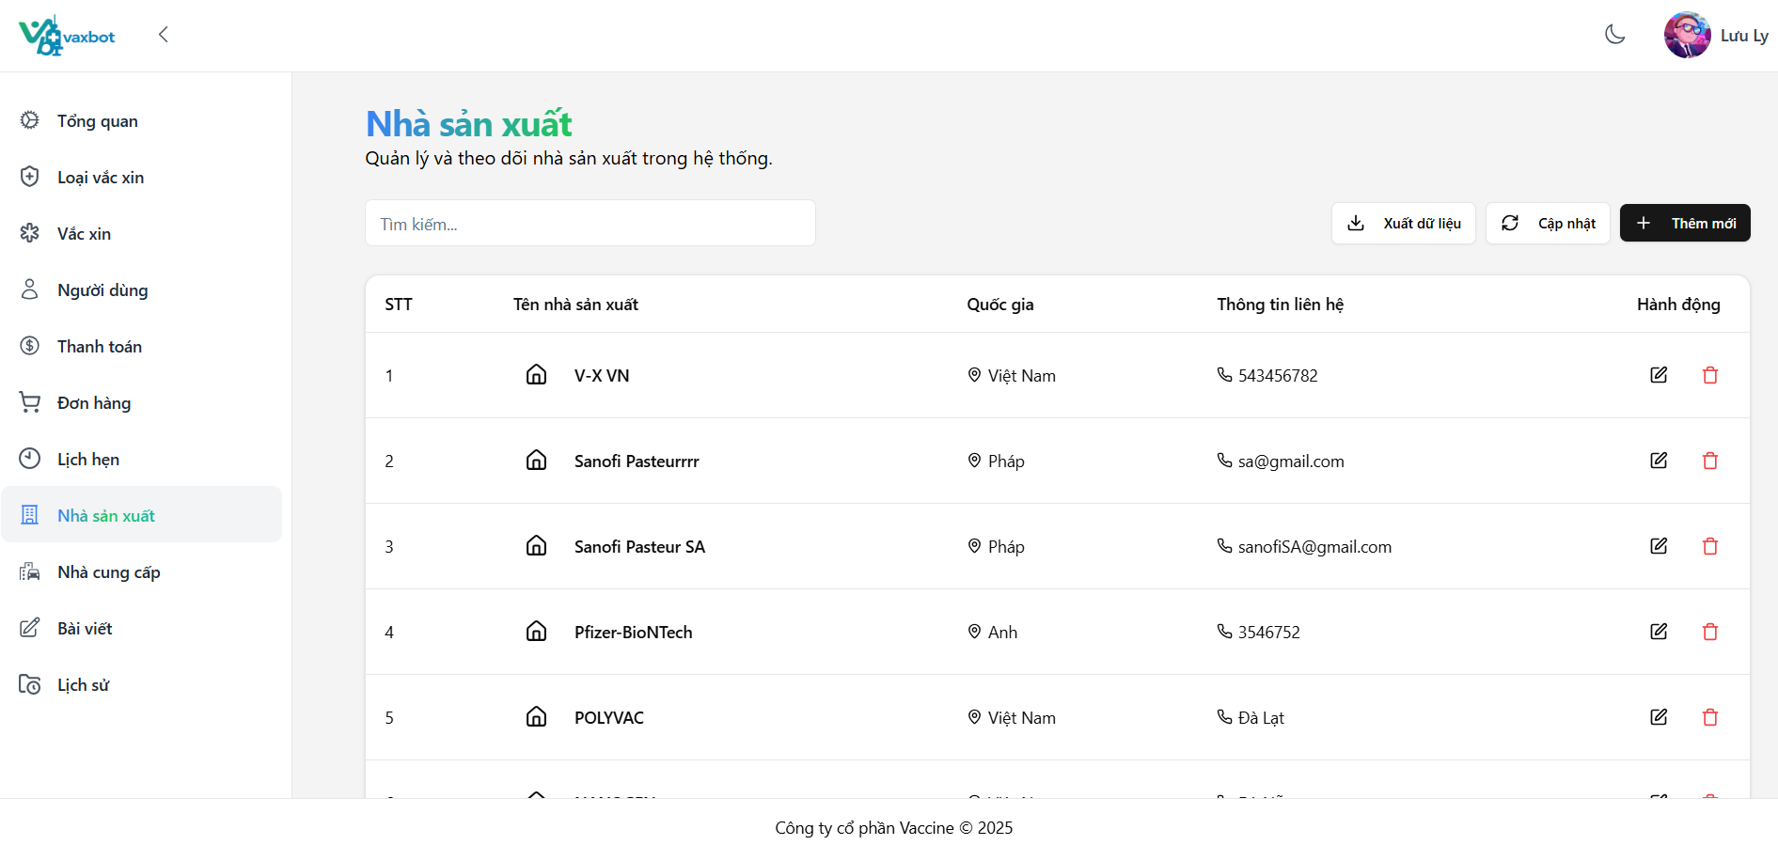

Test Case ID | Mô tả | Quy trình | Điều kiện tiên quyết | Kết quả mong đợi | Kết quả thực tế | Kết quả |  |  | Kết quả |  |  | Chú thích
 |  |  |  |  |  | Vòng 1 |  |  | Vòng 2
 |  |  |  |  |  | Trạng thái | Ngày kiểm tra | Người kiểm tra | Trạng thái | Ngày kiểm tra | Người kiểm tra
GUI_SHOW Quản lý nhà sản xuất\
GUI-QLNSX01 | [Tìm kiếm] Textbox |  |  | - Text color: black - Status: enable | - Text color: black - Status: enable | Pass | 04/04/2025 | Ly
GUI-QLNSX02 | [Xuất dữ liệu] Button |  |  | - Text color: black - Status: enable | - Text color: black - Status: enable | Pass | 04/04/2025 | Ly
GUI-QLNSX03 | [Cập nhật] Button |  |  | - Text color: black - Status: enable | - Text color: black - Status: enable | Pass | 04/04/2025 | Ly
GUI-QLNSX04 | [Thêm mới] Button |  |  | - Text color: white - Status: enable | - Text color: white - Status: enable | Pass | 04/04/2025 | Ly
GUI-QLNSX05 | [STT] Text |  |  | - Text color: black - Status: enable | - Text color: black - Status: enable | Pass | 04/04/2025 | Ly
GUI-QLNSX06 | [Tên nhà sản xuất] Text |  |  | - Text color: black - Status: enable | - Text color: black - Status: enable | Pass | 04/04/2025 | Ly
GUI-QLNSX07 | [Quốc gia] Text |  |  | - Text color: black - Status: enable | - Text color: black - Status: enable | Pass | 04/04/2025 | Ly
GUI-QLNSX08 | [Thông tin liên hệ] Text |  |  | - Text color: black - Status: enable | - Text color: black - Status: enable | Pass | 04/04/2025 | Ly
GUI-QLNSX09 | [Hành động] Text |  |  | - Text color: black - Status: enable | - Text color: black - Status: enable | Pass | 04/04/2025 | Ly
GUI-QLNSX10 | [Chỉnh sửa] Button |  |  | - Text color: black - Status: enable | - Text color: black - Status: enable | Pass | 04/04/2025 | Ly
GUI-QLNSX11 | [Xóa] Button |  |  | - Text color: red - Status: enable | - Text color: red - Status: enable | Pass | 04/04/2025 | Ly
FUNCTION_SHOW Quản lý nhà sản xuất
FUNC-QLNSX01 | Kiểm tra thêm mới một nhà sản xuất | 1. Vào màn hình "Nhà sản xuất". 2. Nhập tên: Sanofi Pasteur SA 3. Nhập quốc gia: Pháp 4. Nhập thông tin liên hệ: sanofiSA@gmail.com 5. Nhấn chọn button "Lưu" | Đăng nhập bằng tài khoản admin/nhân viên | Hiển thị thông báo "Thêm mới thành công" | Hiển thị thông báo "Thêm mới thành công" | Pass | 04/04/2025 | Ly
FUNC-QLNSX02 | Kiểm tra tạo mới khi không điền thông tin gì | 1. Vào màn hình "Nhà sản xuất" 2. Nhấn chọn button "Lưu" | Đăng nhập bằng tài khoản admin/nhân viên | Hiển thị thông báo "Trường này là bắt buộc" ở các trường bắt buộc | Hiển thị thông báo "Trường này là bắt buộc" ở các trường bắt buộc | Pass | 04/04/2025 | Ly
FUNC-QLNSX03 | Kiểm tra ký tự "*" ở các trường bắt buộc |  | Đăng nhập bằng tài khoản admin/nhân viên | Có ký tự "*" ở sau tên của các trường bắt buộc | Không có ký tự "*" | Fail | 04/04/2025 | Ly | Pass | 06/04/2025 | Ly
FUNC-QLNSX04 | Kiểm tra nhập chữ số và ký tự đặc biệt vào trường "Tên nhà sản xuất" | 1. Vào màn hình "Nhà sản xuất". 2. Nhập tên: Pfizer-BioNTech 3. Nhập quốc gia: Việt Nam. 4. Nhập thông tin liên hệ: 123@gmail.com 5. Nhấn chọn button "Lưu" | Đăng nhập bằng tài khoản admin/nhân viên | Tạo thành công | Tạo thành công | Pass | 04/04/2025 | Ly
FUNC-QLNSX05 | Kiểm tra nhập ký tự trắng vào trường "Tên nhà sản xuất" | 1. Vào màn hình "Nhà sản xuất". 2. Nhập tên: nhập full ký tự trắng 3. Nhập quốc gia: Việt Nam. 4. Nhập thông tin liên hệ: 123@gmail.com 5. Nhấn chọn button "Lưu" | Đăng nhập bằng tài khoản admin/nhân viên | Hiển thị thông báo "Không được để trống trường này" | Tạo thành công | Fail | 04/04/2025 | Ly | Pass | 06/04/2025 | Ly
FUNC-QLNSX06 | Kiểm tra nhập chữ số và ký tự đặc biệt vào trường "Quốc gia" | 1. Vào màn hình "Nhà sản xuất". 2. Nhập tên: Sofano 3. Nhập quốc gia: My@123 4. Nhập thông tin liên hệ: sofano@gmail.com 5. Nhấn chọn button "Lưu" | Đăng nhập bằng tài khoản admin/nhân viên | Hiển thị thông báo "Chỉ được phép nhập chữ cái" | Tạo thành công | Fail | 04/04/2025 | Ly | Pass | 06/04/2025 | Ly
FUNC-QLNSX07 | Kiểm tra nhập ký tự trắng vào trường "quốc gia" | 1. Vào màn hình "Nhà sản xuất". 2. Nhập tên: VaxBot 3. Nhập quốc gia: nhập full ký tự trắng 4. Nhập thông tin liên hệ: 123@gmail.com 5. Nhấn chọn button "Lưu" | Đăng nhập bằng tài khoản admin/nhân viên | Hiển thị thông báo "Không được để trống trường này" | Tạo thành công | Fail | 04/04/2025 | Ly | Pass | 06/04/2025 | Ly
FUNC-QLNSX08 | Kiểm tra nhập ký tự trắng vào trường "Thông tin liên hệ" | 1. Vào màn hình "Nhà sản xuất". 2. Nhập tên: VaxBot 3. Nhập quốc gia: Việt Nam 4. Nhập thông tin liên hệ: nhập full ký tự trắng 5. Nhấn chọn button "Lưu" | Đăng nhập bằng tài khoản admin/nhân viên | Hiển thị thông báo "Không được để trống trường này" | Tạo thành công | Fail | 04/04/2025 | Ly | Pass | 06/04/2025 | Ly
FUNC-QLNSX09 | Kiểm tra chỉnh sửa thông tin nhà sản xuất | 1. Chọn một nhà sản xuất có sẵn -> button chỉnh sửa. 2. Chỉnh sửa thông tin nhà sản xuất. 3. Nhấn chọn button "Lưu" | Đăng nhập bằng tài khoản admin/nhân viên | Hiển thị thông báo "Cập nhật thành công" và cập nhật dữ liệu | Hiển thị thông báo "Cập nhật thành công" và cập nhật dữ liệu | Pass | 04/04/2025 | Ly
FUNC-QLNSX10 | Kiểm tra button "Tải lại" | 1. Thực hiện tạo/chỉnh sửa nhà sản xuất. 3. Sau khi nhận thông báo thành công. Nhấn chọn button "Tải lại" | Đăng nhập bằng tài khoản admin/nhân viên | Màn hình hiện thị dữ liệu đã cập nhật | Màn hình hiện thị dữ liệu đã cập nhật | Pass | 04/04/2025 | Ly
FUNC-QLNSX11 | Kiểm tra xóa thông tin nhà sản xuất | 1. Chọn một nhà sản xuất. 2. Nhấn chọn button xóa. 3. Popup xác nhận mở ra -> Chọn "Xóa" | Đăng nhập bằng tài khoản admin/nhân viên | Hiển tị thông báo "Xóa nhà cung cấp thành công" và cập nhật dữ liệu | Hiển tị thông báo "Xóa nhà cung cấp thành công" và cập nhật dữ liệu | Pass | 04/04/2025 | Ly
FUNC-QLNSX12 | Kiểm tra xuất file Excel | 1. Vào màn hình "Nhà sản xuất". 2. Nhấn chọn button "Xuất Excel" | Đăng nhập bằng tài khoản admin/nhân viên | Xuất thành công | Xuất thành công | Pass | 04/04/2025 | Ly
FUNC-QLNSX13 | Kiểm tra dữ liệu ở file Excel | 1. Vào màn hình "Nhà sản xuất". 2. Nhấn chọn button "Xuất Excel" 3. Mở file Excel | Đăng nhập bằng tài khoản admin/nhân viên | Dữ liệu hiển thị đúng vị trí và đồng bộ với website | Dữ liệu hiển thị đúng vị trí và đồng bộ với website | Pass | 04/04/2025 | Ly
FUNC-QLNSX14 | Kiểm tra thực hiện tìm kiếm | 1. Vào màn hình "Nhà sản xuất". 2. Nhập từ khóa: Vaxbot | Đăng nhập bằng tài khoản admin/nhân viên | Hiển thị kết quả tìm kiếm | Hiển thị kết quả tìm kiếm | Pass | 04/04/2025 | Ly
FUNC-QLNSX15 | Kiểm tra thống nhất các thông báo ở cửa sổ thêm mới | 1. Vào màn hình "Nhà sản xuất". 2. Nhấn chọn "Thêm mới". 3. "Lưu" | Đăng nhập bằng tài khoản admin/nhân viên | Hiển thị thống nhất thông báo ".... không được để trống | Các thông báo ở các trường chưa thống nhất theo một kiểu | Fail | 04/04/2025 | Ly | Pass | 06/04/2025 | Ly
FUNC-QLNSX16 | Kiểm tra xem hệ thống có tự xóa dữ liệu nhập vào không | 1. Vào màn hình "Nhà sản xuất". 2. Nhấn chọn "Thêm mới". 3. Nhập dữ liệu. 4. Thoát khỏi cửa sổ thêm mới. 5. Vào lại cửa sổ thêm mới | Đăng nhập bằng tài khoản admin/nhân viên | Hệ thống đã tự xóa sạch dữ liệu nhập vào trước đó | Các dữ liệu nhập vào trước đó vẫn còn nguyên | Fail | 04/04/2025 | Ly | Pass | 06/04/2025 | Ly
FUNC-QLNSX17 | Kiểm tra thông báo | 1. Thực hiện thêm mới/sửa.xóa một nhà sản xuất. | Đăng nhập bằng tài khoản admin/nhân viên | Các thông báo hiển thị thống nhất một kiểu và bằng tiếng Việt | Thông báo khi thêm mới thành công đang hiển thị bằng tiếng Anh | Fail | 04/04/2025 | Ly | Pass | 06/04/2025 | Ly
FUNC-QLNSX18 | Kiểm tra danh sách hiển thị | 1. Vào màn hình "Nhà sản xuất". 2. Kiểm tra | Đăng nhập bằng tài khoản admin/nhân viên | Danh sách hiển thị theo thứ tự từ mới đến cũ | Danh sách đang hiển thị không theo thứ tự | Fail | 04/04/2025 | Ly | Pass | 06/04/2025 | Ly

Quản lý nhà cung cấp
Project Name | Xây dựng Vaxbot - Website đặt lịch nhắc nhở tự động và chatbot AI tư vấn
Module Code | Quản lý nhà sản xuất
 | Hoàn thành | Lỗi | Chưa kiểm tra | Bị chặn | Tổng lần kiểm tra
Round 1 | 21 | 5 | 0 | 0 | 26
Round 2 | 26 | 0 | 0 | 0 | 5

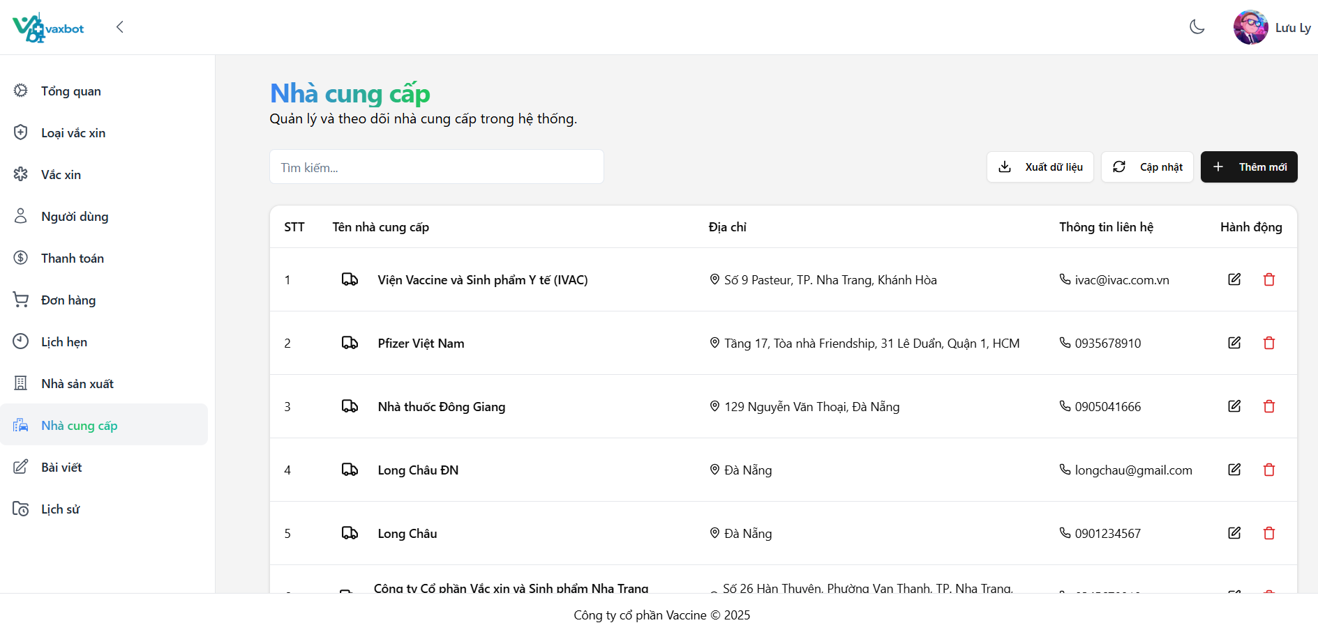

Test Case ID | Mô tả | Quy trình | Điều kiện tiên quyết | Kết quả mong đợi | Kết quả thực tế | Kết quả |  |  | Kết quả |  |  | Chú thích
 |  |  |  |  |  | Vòng 1 |  |  | Vòng 2
 |  |  |  |  |  | Trạng thái | Ngày kiểm tra | Người kiểm tra | Trạng thái | Ngày kiểm tra | Người kiểm tra
GUI-QLNCC01 | [Tìm kiếm] Textbox |  |  | - Text color: black - Status: enable | - Text color: black - Status: enable | Pass | 04/04/2025 | Trân
GUI-QLNCC02 | [Xuất dữ liệu] Button |  |  | - Text color: black - Status: enable | - Text color: black - Status: enable | Pass | 04/04/2025 | Trân
GUI-QLNCC03 | [Cập nhật] Button |  |  | - Text color: black - Status: enable | - Text color: black - Status: enable | Pass | 04/04/2025 | Trân
GUI-QLNCC04 | [Thêm mới] Button |  |  | - Text color: white - Status: enable | - Text color: white - Status: enable | Pass | 04/04/2025 | Trân
GUI-QLNCC05 | [STT] Text |  |  | - Text color: black - Status: enable | - Text color: black - Status: enable | Pass | 04/04/2025 | Trân
GUI-QLNCC06 | [Tên nhà cung cấp] Text |  |  | - Text color: black - Status: enable | - Text color: black - Status: enable | Pass | 04/04/2025 | Trân
GUI-QLNCC07 | [Địa chỉ] Text |  |  | - Text color: black - Status: enable | - Text color: black - Status: enable | Pass | 04/04/2025 | Trân
GUI-QLNCC08 | [Thông tin liên hệ] Text |  |  | - Text color: black - Status: enable | - Text color: black - Status: enable | Pass | 04/04/2025 | Trân
GUI-QLNCC09 | [Hành động] Text |  |  | - Text color: black - Status: enable | - Text color: black - Status: enable | Pass | 04/04/2025 | Trân
GUI-QLNCC10 | [Chỉnh sửa] Button |  |  | - Text color: black - Status: enable | - Text color: black - Status: enable | Pass | 04/04/2025 | Trân
GUI-QLNCC11 | [Xóa] Button |  |  | - Text color: red - Status: enable | - Text color: red - Status: enable | Pass | 04/04/2025 | Trân
FUNCTION_SHOW Quản lý nhà cung cấp
FUNC-QLNCC01 | Tìm kiếm tên nhà cung cấp | 1. Đăng nhập vào tài khoản Admin/ nhân viên 2. Vào Dashboard và vào mục Quản lý nhà cung cấp 3. Vào mục tìm kiếm 4. Nhập tìm kiếm : Long Châu | Đăng nhập vào tài khoản admin/nhân viên | Xuất hiện nhà cung cấp có tên Long Châu | Xuất hiện nhà cung cấp có tên Long Châu | Pass | 04/04/2025 | Trân
FUNC-QLNCC02 | Kiểm tra xuất file Excel | 1. Đăng nhập vào tài khoản Admin/ nhân viên 2. Vào Dashboard và vào mục Quản lý nhà cung cấp 3. Nhấn vào button "Xuất Excel" | Đăng nhập vào tài khoản admin /nhân viên | Xuất thành công | Xuất thành công | Pass | 04/04/2025 | Trân
FUNC-QLNCC03 | Tạo nhà cung cấp | 1. Đăng nhập vào tài khoản Admin/ nhân viên 2. Vào Dashboard và vào mục Quản lý nhà cung cấp 3. Nhấn vào button " Thêm nhà cung cấp " 4. Nhập Tên: abc 5. Nhập Địa chỉ: Đà Nẵng 6. Nhập Thông tin liên hê: 1298732434 | Đăng nhập vào tài khoản admin / nhân viên | Xuất hiện thông báo thêm nhà cung cấp thành công | Xuất hiện thông báo thêm nhà cung cấp thành công nhưng khi load lại hay F5 thì mới đổ ra dữ liệu ra giao diện | Fail | 04/04/2025 | Trân | Pass | 06/04/2025 | Trân
FUNC-QLNCC04 | Tạo nhà cung cấp để trống trường " Tên" | 1. Đăng nhập vào tài khoản Admin/ nhân viên 2. Vào Dashboard và vào mục Quản lý nhà cung cấp 3. Nhấn vào button " Thêm nhà cung cấp " 4. Để trống trường "Tên" 5. Nhập Địa chỉ: Đà Nẵng 6. Nhập Thông tin liên hê: 1298732434 | Đăng nhập vào tài khoản admin /nhân viên | Xuất hiện thông báo tên là bắt buộc | Xuất hiện thông báo tên là bắt buộc | Pass | 04/04/2025 | Trân
FUNC-QLNCC05 | Tạo nhà cung cấp để trống trường " Địa chỉ" | 1. Đăng nhập vào tài khoản Admin/ nhân viên 2. Vào Dashboard và vào mục Quản lý nhà cung cấp 3. Nhấn vào button " Thêm nhà cung cấp " 4. Nhập Tên: abc 5. Để trống Địa chỉ 6. Nhập Thông tin liên hê: 1298732434 | Đăng nhập vào tài khoản admin / nhân viên | Xuất hiện thông báo địa chỉ là bắt buộc | Xuất hiện thông báo địa chỉ là bắt buộc | Pass | 04/04/2025 | Trân
FUNC-QLNCC06 | Tạo nhà cung cấp để trống trường " Nhập thông tin liên hệ" | 1. Đăng nhập vào tài khoản Admin/ nhân viên 2. Vào Dashboard và vào mục Quản lý nhà cung cấp 3. Nhấn vào button " Thêm nhà cung cấp " 4. Nhập Tên: abc 5. Nhập Địa chỉ: Đà Nẵng 6. Để trống Thông tin liên hệ | Đăng nhập vào tài khoản admin / nhân viên | Xuất hiện thông thông tin liên hệ là bắt buộc | Xuất hiện thông thông tin liên hệ là bắt buộc | Pass | 04/04/2025 | Trân
FUNC-QLNCC07 | Xóa nhà cung cấp | 1. Đăng nhập vào tài khoản Admin 2. Vào Dashboard và vào mục Quản lý nhà cung cấp 3. Nhấn vào icon xóa | Đăng nhập vào tài khoản admin | Xóa thành công | Xóa thành công | Pass | 04/04/2025 | Trân
FUNC-QLNCC08 | Để trống tất cả các trường | 1. Đăng nhập vào tài khoản Admin/ nhân viên 2. Vào Dashboard và vào mục Quản lý nhà cung cấp 3. Nhấn vào button " Thêm nhà cung cấp " 4. Để trống Tên 5. Để trống Địa chỉ 6. Để trống Thông tin liên hệ | Đăng nhập vào tài khoản admin / nhân viên | Xuất hiện thông báo các thông tin là bắt buộc | Xuất hiện thông báo các thông tin là bắt buộc | Pass | 04/04/2025 | Trân
FUNC-QLNCC09 | Chỉnh sửa trường "Tên" | 1. Đăng nhập vào tài khoản Admin/ nhân viên 2. Vào Dashboard và vào mục Quản lý nhà cung cấp 3. Nhấn vào icon sửa nhà cung cấp 4. Chỉnh Tên thành: abc123 | Đăng nhập vào tài khoản admin/ nhân viên | Xuất hiện thông báo chỉnh sửa thành công | Xuất hiện thông báo chỉnh sửa nhà cung cấp thành công nhưng khi load lại hay F5 thì mới đổ ra dữ liệu ra giao diện và tên nhà cung cấp không được chứa số | Fail | 04/04/2025 | Trân | Pass | 06/04/2025 | Trân
FUNC-QLNCC10 | Chỉnh sửa trường "Địa chỉ" | 1. Đăng nhập vào tài khoản Admin/ nhân viên 2. Vào Dashboard và vào mục Quản lý nhà cung cấp 3. Nhấn vào icon sửa nhà cung cấp 4. Chỉnh sửa Địa chỉ thành: Quảng Nam | Đăng nhập vào tài khoản admin/ nhân viên | Xuất hiện thông báo chỉnh sửa thành công | Xuất hiện thông báo chỉnh sửa nhà cung cấp thành công nhưng khi load lại hay F5 thì mới đổ ra dữ liệu ra giao diện và địa chỉ không được chứa số | Fail | 04/04/2025 | Trân | Pass | 06/04/2025 | Trân
FUNC-QLNCC11 | Chỉnh sửa trường "Thông tin liên hệ" | 1. Đăng nhập vào tài khoản Admin/ nhân viên 2. Vào Dashboard và vào mục Quản lý nhà cung cấp 3. Nhấn vào icon sửa nhà cung cấp 4. Chỉnh sửa Thông tin liên hệ thành: abc123 | Đăng nhập vào tài khoản admin/nhân viên | Xuất hiện thông báo chỉnh sửa thành công | Xuất hiện thông báo chỉnh sửa nhà cung cấp thành công nhưng khi load lại hay F5 thì mới đổ ra dữ liệu ra giao diện | Fail | 04/04/2025 | Trân | Pass | 06/04/2025 | Trân
FUNC-QLNCC12 | Tạo nhà cung cấp tên có số | 1. Đăng nhập vào tài khoản Admin/ nhân viên 2. Vào Dashboard và vào mục Quản lý nhà cung cấp 3. Nhấn vào button " Thêm nhà cung cấp " 4. Nhập Tên: abc123 5. Nhập Địa chỉ: Đà Nẵng 6. Nhập Thông tin liên hê: 1298732434 | Đăng nhập vào tài khoản admin / nhân viên | Xuất hiện thông báo thêm nhà cung cấp thành công | Thông báo tên chỉ được chứa chữ cái | Fail | 04/04/2025 | Trân | Pass | 06/04/2025 | Trân
FUNC-QLNCC13 | Kiểm tra xem hệ thống có tự xóa dữ liệu nhập vào không | 1. Đăng nhập vào tài khoản Admin/ nhân viên 2. Vào Dashboard và vào mục Quản lý nhà cung cấp 3. Nhấn vào button " Thêm nhà cung cấp ". 3. Nhập dữ liệu. 4. Thoát khỏi cửa sổ thêm mới. 5. Vào lại cửa sổ thêm mới | Đăng nhập bằng tài khoản admin/ nhân viên | Hệ thống đã tự xóa sạch dữ liệu nhập vào trước đó | Hệ thống đã tự xóa sạch dữ liệu nhập vào trước đó | Pass | 04/04/2025 | Trân
FUNC-QLNCC14 | Xem thông tin chi tiết của nhà cung cấp | 1. Đăng nhập vào tài khoản Admin/ nhân viên 2. Vào Dashboard và vào mục Quản lý nhà cung cấp 3. Nhấn vào nhà cung cấp để xem thông tin chi tiết | Đăng nhập bằng tài khoản admin/ nhân viên | Xuất hiện thông tin của nhà cung cấp | Xuất hiện thông tin của nhà cung cấp | Pass | 04/04/2025 | Trân
FUNC-QLNCC15 | Kiểm tra cập nhật dữ liệu | 1. Tiến hành tạo một nhà cung cấp. 2. Nhấn chọn button "Cập nhật". | Đăng nhập bằng tài khoản admin/nhân viên | "Dữ liệu mới đã được cập nhật" | "Dữ liệu mới đã được cập nhật" | Pass | 04/04/2025 | Trân

Quản lý loại vaccine
Project Name | Xây dựng Vaxbot - Website đặt lịch nhắc nhở tự động và chatbot AI tư vấn
Module Code | Quản lý danh mục
 | Hoàn thành | Lỗi | Chưa kiểm tra | Bị chặn | Tổng lần kiểm tra
Round 1 | 20 | 4 | 0 | 0 | 24
Round 2 | 24 | 0 | 0 | 0 | 5

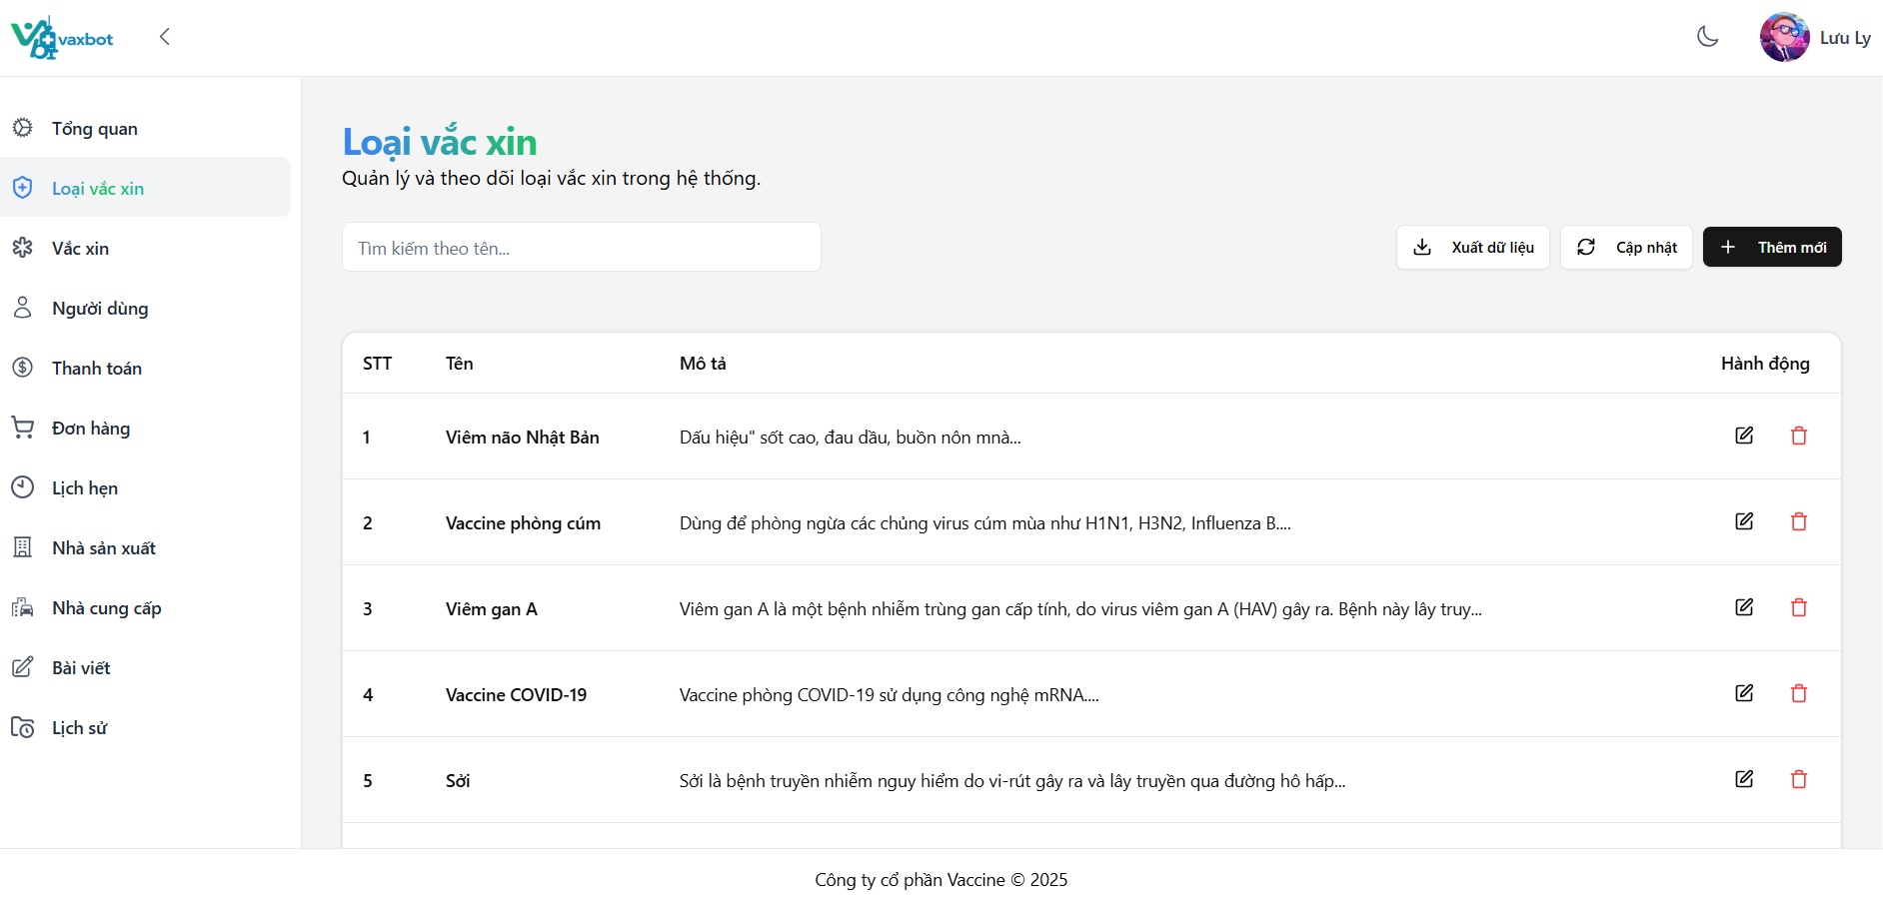

Test Case ID | Mô tả | Quy trình | Điều kiện tiên quyết | Kết quả mong đợi | Kết quả thực tế | Kết quả |  |  | Kết quả |  |  | Chú thích
 |  |  |  |  |  | Vòng 1 |  |  | Vòng 2
 |  |  |  |  |  | Trạng thái | Ngày kiểm tra | Người kiểm tra | Trạng thái | Ngày kiểm tra | Người kiểm tra
GUI-QLLV01 | [Tìm kiếm] Textbox |  |  | - Text color: black - Status: enable | - Text color: black - Status: enable | Pass | 05/04/2025 | Ly
GUI-QLLV02 | [Xuất dữ liệu] Button |  |  | - Text color: black - Status: enable | - Text color: black - Status: enable | Pass | 05/04/2025 | Ly
GUI-QLLV03 | [Cập nhật] Button |  |  | - Text color: black - Status: enable | - Text color: black - Status: enable | Pass | 05/04/2025 | Ly
GUI-QLLV04 | [Thêm mới] Button |  |  | - Text color: white - Status: enable | - Text color: white - Status: enable | Pass | 05/04/2025 | Ly
GUI-QLLV05 | [STT] Text |  |  | - Text color: black - Status: enable | - Text color: black - Status: enable | Pass | 05/04/2025 | Ly
GUI-QLLV06 | [Tên] Text |  |  | - Text color: black - Status: enable | - Text color: black - Status: enable | Pass | 05/04/2025 | Ly
GUI-QLLV07 | [Mô tả] Text |  |  | - Text color: black - Status: enable | - Text color: black - Status: enable | Pass | 05/04/2025 | Ly
GUI-QLLV08 | [Hành động] Text |  |  | - Text color: black - Status: enable | - Text color: black - Status: enable | Pass | 05/04/2025 | Ly
GUI-QLLV09 | [Chỉnh sửa]Button |  |  | - Label: black - Status: enable | - Label: black - Status: enable | Pass | 05/04/2025 | Ly
GUI-QLLV10 | [Xóa] Button |  |  | - Label: red - Status: enable | - Label: red - Status: enable | Pass | 05/04/2025 | Ly
FUNCTION_SHOW Quản lý loại vaccine
FUNC-QLLV01 | Kiểm tra thêm mới một loại vaccine | 1. Vào màn hình "Loại vaccine". 2. Nhập tên: Sởi 3. Nhập mô tả: Sởi là bệnh truyền nhiễm lay qua đường hô hấp 5. Nhấn chọn button "Lưu" | Đăng nhập bằng tài khoản admin/nhân viên | Hiển thị thông báo "Thêm mới thành công" | Hiển thị thông báo "Thêm mới thành công" | Pass | 05/04/2025 | Ly
FUNC-QLLV02 | Kiểm tra tạo mới khi không điền thông tin gì | 1. Vào màn hình "Loại vaccine" 2. Nhấn chọn button "Lưu" | Đăng nhập bằng tài khoản admin/nhân viên | Hiển thị thông báo "Trường này là bắt buộc" ở các trường bắt buộc | Hiển thị thông báo "Trường này là bắt buộc" ở các trường bắt buộc | Pass | 05/04/2025 | Ly
FUNC-QLLV03 | Kiểm tra ký tự "*" ở các trường bắt buộc |  | Đăng nhập bằng tài khoản admin/nhân viên | Có ký tự "*" ở sau tên của các trường bắt buộc | Không có ký tự "*" | Fail | 05/04/2025 | Ly | Pass | 07/04/2025 | Ly
FUNC-QLLV04 | Kiểm tra nhập ký tự trắng vào trường "Tên loại vaccine" | 1. Vào màn hình "Loại vaccine". 2. Nhập tên: điền full ký tự trắng (dấu cách) 3. Nhập mô tả: test 5. Nhấn chọn button "Lưu" | Đăng nhập bằng tài khoản admin/nhân viên | Hiển thị thông báo "Không được để trống trường này" | Tạo thành công | Fail | 05/04/2025 | Ly | Pass | 07/04/2025 | Ly
FUNC-QLLV05 | Kiểm tra xóa loại vaccine | 1. Vào màn hình "Loại vaccine". 2. Chọn một loại vaccine có sẵn. 3. Nhấn chọn button xóa (icon thùng rác). | Đăng nhập vào tài khoản admin | Hiển thị thông báo "Xóa thành công" | Hiển thị thông báo "Xóa thành công" | Pass | 05/04/2025 | Ly
FUNC-QLLV06 | Kiểm tra xem loại vaccine | 1. Vào màn hình "Loại vaccine". 2. Chọn một loại vaccine có sẵn. 3. Nhấn chọn | Đăng nhập vào tài khoản admin | Hiển thị thông tin "Chi tiết loại vaccine". Chỉ được xem, không được sửa. | - Hiển thị popup cập nhật chi tiết loại vaccine. - Và có thể cập nhật lại thông tin loại vaccine đó. | Fail | 05/04/2025 | Ly | Pass | 07/04/2025 | Ly
FUNC-QLLV07 | Kiểm tra chỉnh sửa loại vaccine | 1. Vào màn hình "Loại vaccine". 2. Chọn một loại vaccine có sẵn: Viêm não Nhật Bản 3. Nhấn chọn button chỉnh sửa (icon cây bút). 4. Thực hiện chỉnh sửa thông tin vaccine: Tên loại: Viêm não Nhật Bản 1 5. Nhấn chọn button "Cập nhật". | Đăng nhập vào tài khoản admin | Hiển thị thông báo "Cập nhật thành công" | Hiển thị thông báo "Cập nhật thành công" | Pass | 05/04/2025 | Ly
FUNC-QLLV08 | Kiểm tra thực hiện tìm kiếm | 1. Vào màn hình "Loại vaccine". 2. Nhập từ khóa: Sởi | Đăng nhập bằng tài khoản admin/nhân viên | Hiển thị kết quả tìm kiếm | Hiển thị kết quả tìm kiếm | Pass | 05/04/2025 | Ly
FUNC-QLLV09 | Kiểm tra thực hiện tìm kiếm loại vaccine không có trong danh sách | 1. Vào màn hình "Loại vaccine". 2. Nhập từ khóa: hoa | Đăng nhập bằng tài khoản admin/nhân viên | Hiển thị thông báo "Không tìm thấy kết quả" | Hiển thị thông báo "Không tìm thấy kết quả" | Pass | 05/04/2025 | Ly
FUNC-QLLV10 | Kiểm tra button "Tải lại" | 1. Thực hiện tạo/chỉnh sửa loại vaccine. 3. Sau khi nhận thông báo thành công. Nhấn chọn button "Tải lại" | Đăng nhập bằng tài khoản admin/nhân viên | Màn hình hiện thị dữ liệu đã cập nhật | Màn hình hiện thị dữ liệu đã cập nhật | Pass | 05/04/2025 | Ly
FUNC-QLLV11 | Kiểm tra xuất file Excel | 1. Vào màn hình "Loại vaccine". 2. Nhấn chọn button "Xuất Excel" | Đăng nhập bằng tài khoản admin/nhân viên | Xuất thành công | Xuất thành công | Pass | 05/04/2025 | Ly
FUNC-QLLV12 | Kiểm tra dữ liệu ở file Excel | 1. Vào màn hình "Loại vaccine". 2. Nhấn chọn button "Xuất Excel" 3. Mở file Excel vừa tải về. | Đăng nhập bằng tài khoản admin/nhân viên | Dữ liệu hiển thị đúng vị trí và đồng bộ với website | Dữ liệu hiển thị đúng vị trí và đồng bộ với website | Pass | 05/04/2025 | Ly
FUNC-QLLV13 | Kiểm tra nhập chữ số và ký tự đặc biệt ở trường tên loại vaccine | 1. Vào màn hình "Loại vaccine". 2. Nhập tên: HPV (9 chủng) 3. Nhập mô tả: test 5. Nhấn chọn button "Lưu" | Đăng nhập bằng tài khoản admin/nhân viên | Thêm mới thành công | Hiển thị thông báo "Tên chỉ được chứa chữ cái" | Fail | 05/04/2025 | Ly | Pass | 07/04/2025 | Ly

Quản lý vaccine
Project Name | Xây dựng Vaxbot - Website đặt lịch nhắc nhở tự động và chatbot AI tư vấn
Module Code | Quản lý vaccine
 | Hoàn thành | Lỗi | Chưa kiểm tra | Bị chặn | Tổng lần kiểm tra
Round 1 | 23 | 7 | 0 | 0 | 30
Round 2 | 30 | 0 | 0 | 0 | 7

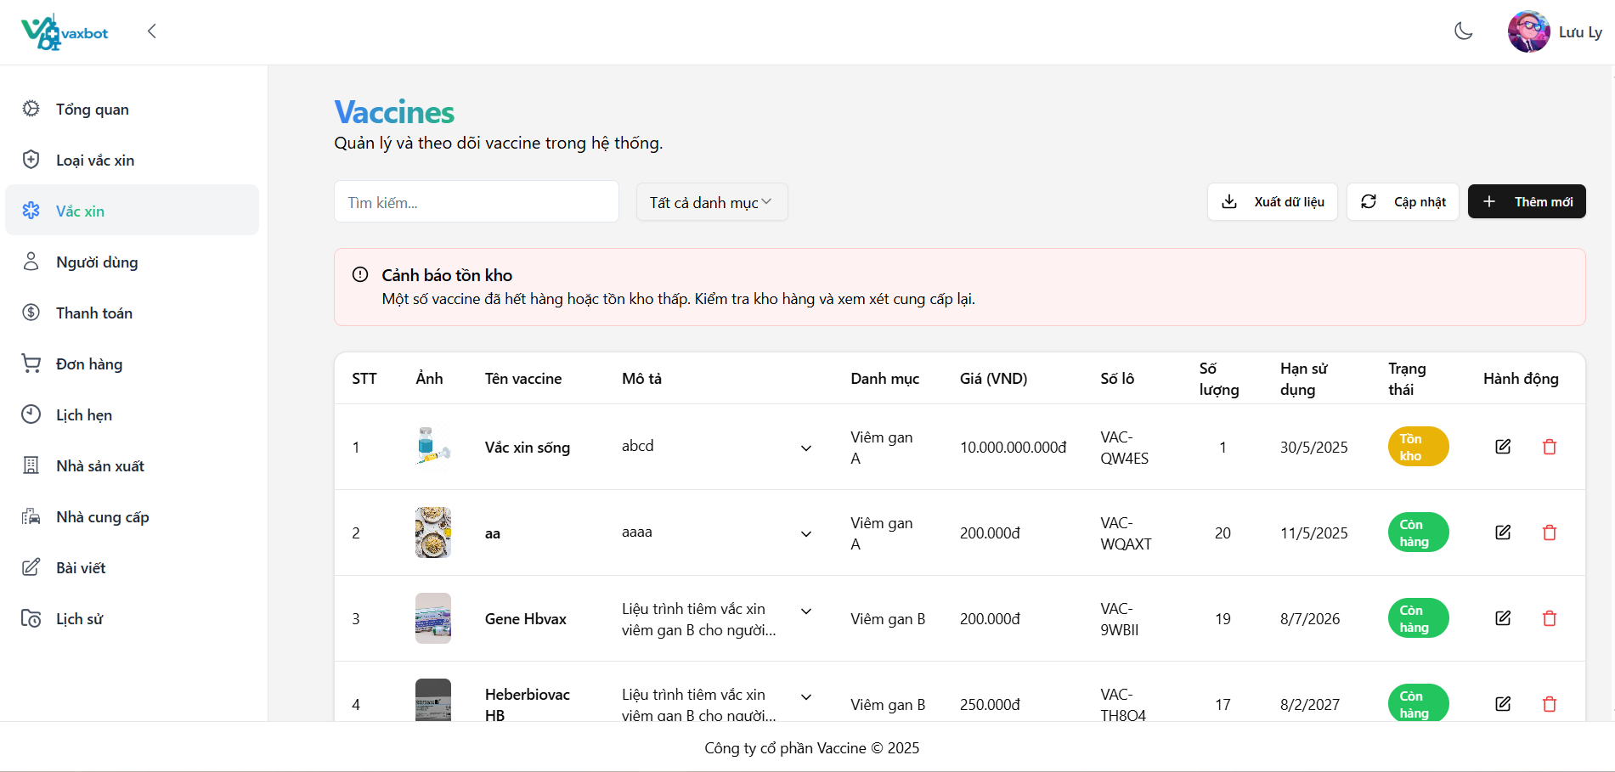

Test Case ID | Mô tả | Quy trình | Điều kiện tiên quyết | Kết quả mong đợi | Kết quả thực tế | Kết quả |  |  | Kết quả |  |  | Chú thích
 |  |  |  |  |  | Vòng 1 |  |  | Vòng 2
 |  |  |  |  |  | Trạng thái | Ngày kiểm tra | Người kiểm tra | Trạng thái | Ngày kiểm tra | Người kiểm tra
GUI_SHOW Quản lý vaccine
GUI-QLV01 | [Tìm kiếm] Textbox |  |  | - Text color: black - Status: enable | - Text color: black - Status: enable | Pass | 06/04/2025 | Ly
GUI-QLV02 | [Tất cả danh mục] Dropdown |  |  | - Text color: black - Status: enable | - Text color: black - Status: enable | Pass | 06/04/2025 | Ly
GUI-QLV03 | [Xuất dữ liệu] Button |  |  | - Text color: black - Status: enable | - Text color: black - Status: enable | Pass | 06/04/2025 | Ly
GUI-QLV04 | [Cập nhật] Button |  |  | - Text color: black - Status: enable | - Text color: black - Status: enable | Pass | 06/04/2025 | Ly
GUI-QLV05 | [Thêm mới] Button |  |  | - Text color: white - Status: enable | - Text color: white - Status: enable | Pass | 06/04/2025 | Ly
GUI-QLV06 | [STT] Text |  |  | - Text color: black - Status: enable | - Text color: black - Status: enable | Pass | 06/04/2025 | Ly
GUI-QLV07 | [Ảnh] Image |  |  | - Text color: black - Status: enable | - Text color: black - Status: enable | Pass | 06/04/2025 | Ly
GUI-QLV08 | [Tên vaccine] Text |  |  | - Text color: black - Status: enable | - Text color: black - Status: enable | Pass | 06/04/2025 | Ly
GUI-QLV09 | [Mô tả] Text |  |  | - Text color: black - Status: enable | - Text color: black - Status: enable | Pass | 06/04/2025 | Ly
GUI-QLV10 | [Danh mục] Text |  |  | - Text color: black - Status: enable | - Text color: black - Status: enable | Pass | 06/04/2025 | Ly
GUI-QLV11 | [Gía] Text |  |  | - Text color: black - Status: enable | - Text color: black - Status: enable | Pass | 06/04/2025 | Ly
GUI-QLV12 | [Số lô] Text |  |  | - Text color: black - Status: enable | - Text color: black - Status: enable | Pass | 06/04/2025 | Ly
GUI-QLV13 | [Số lượng] Text |  |  | - Text color: black - Status: enable | - Text color: black - Status: enable | Pass | 06/04/2025 | Ly
GUI-QLV14 | [Hạn sử dụng] Text |  |  | - Text color: black - Status: enable | - Text color: black - Status: enable | Pass | 06/04/2025 | Ly
GUI-QLV15 | [Trạng thái] Text |  |  | - Text color: black - Status: enable | - Text color: black - Status: enable | Pass | 06/04/2025 | Ly
GUI-QLV16 | [Hành động] Text |  |  | - Text color: black - Status: enable | - Text color: black - Status: enable | Pass | 06/04/2025 | Ly
GUI-QLV17 | [Chỉnh sửa] Button |  |  | - Label: black - Status: enable | - Label: black - Status: enable | Pass | 06/04/2025 | Ly
GUI-QLV18 | [Xóa] Button |  |  | - Label: red - Status: enable | - Label: red - Status: enable | Pass | 06/04/2025 | Ly
GUI-QLV19 | [Trang trước] Button |  |  | - Text color: black - Status: enable | - Text color: black - Status: enable | Pass | 06/04/2025 | Ly
GUI-DK07 | [Trang sau] Button |  |  | - Text color: black - Status: enable | - Text color: black - Status: enable | Pass | 06/04/2025 | Ly
FUNCTION_SHOW Quản lý vaccine
FUNC-QLV1 | Kiểm tra ký tự "*" ở các trường bắt buộc |  | Đăng nhập bằng tài khoản admin/nhân viên | Có ký tự "*" ở sau tên của các trường bắt buộc | Không có ký tự "*" | Fail | 06/04/2025 | Ly | Pass | 08/04/2025 | Ly
FUNC-QLV2 | Kiểm tra dữ liệu dropdownlist "Loại vaccine" | 1. Vào màn hình "Vaccine". 2. Nhấn chọn button "Thêm mới". 3. Chọn vào dropdownlist loại vaccine. | Đăng nhập bằng tài khoản admin/nhân viên | Dropdownlist xổ ra danh sách loại vaccine đồng bộ với danh sách loại vaccine ở màn hình "Loại vaccine". | Dropdownlist xổ ra danh sách loại vaccine đồng bộ với danh sách loại vaccine ở màn hình "Loại vaccine". | Pass | 06/04/2025 | Ly
FUNC-QLV3 | Kiểm tra dữ liệu dropdownlist "Nhà cung cấp" | 1. Vào màn hình "Vaccine". 2. Nhấn chọn button "Thêm mới". 3. Chọn vào dropdownlist nhà cung cấp. | Đăng nhập bằng tài khoản admin/nhân viên | Dropdownlist xổ ra danh sách nhà cung cấp đồng bộ với danh sách nhà cung cấp ở màn hình "Nhà cung cấp". | Dropdownlist xổ ra danh sách loại vaccine đồng bộ với danh sách loại vaccine ở màn hình "Loại vaccine". | Pass | 06/04/2025 | Ly
FUNC-QLV4 | Kiểm tra dữ liệu dropdownlist "Nhà sản xuất" | 1. Vào màn hình "Vaccine". 2. Nhấn chọn button "Thêm mới". 3. Chọn vào dropdownlist Nhà sản xuất. | Đăng nhập bằng tài khoản admin/nhân viên | Dropdownlist xổ ra danh sách nhà sản xuất đồng bộ với danh sách nhà sản xuất ở màn hình "Nhà sản xuất". | Dropdownlist xổ ra danh sách loại vaccine đồng bộ với danh sách loại vaccine ở màn hình "Loại vaccine". | Pass | 06/04/2025 | Ly
FUNC-QLV5 | Kiểm tra thêm mới một vaccine | 1. Vào màn hình "Vaccine". 2. Nhấn chọn button "Thêm mới". 3. Nhập dữ liệu: - Tên vaccine: MVVac (Lọ 5ml) - Giá: 396,000 - Địa điểm: Việt Nam - Loại vaccine: Sởi. - Nhà sản xuất: NANOGEN - Nhà cung cấp: Cty TNHH Dược ĐN - Hạn sử dụng: 1/1/2026 4. Nhấn chọn button "Lưu" | Đăng nhập bằng tài khoản admin/nhân viên | Hiển thị thông báo "Vaccine đã được tạo thành công" | Hiển thị thông báo "Vaccine đã được tạo thành công" | Pass | 06/04/2025 | Ly
FUNC-QLV6 | Kiểm tra button "Tải lại" | 1. Thực hiện tạo/chỉnh sửa vaccine. 3. Sau khi nhận thông báo thành công. Nhấn chọn button "Tải lại" | Đăng nhập bằng tài khoản admin/nhân viên | Màn hình hiện thị dữ liệu đã cập nhật | Màn hình hiện thị dữ liệu đã cập nhật | Pass | 06/04/2025 | Ly
FUNC-QLV7 | Kiểm tra khi nhập số âm vào trường "Giá" | 1. Vào màn hình "Vaccine". 2. Nhấn chọn button "Thêm mới". 3. Nhập dữ liệu: - Tên vaccine: MVVac - Giá: -200.000 - Địa điểm: Việt Nam - Loại vaccine: Sởi. - Nhà sản xuất: NANOGEN - Nhà cung cấp: Cty TNHH Dược ĐN - Hạn sử dụng: 1/1/2026 4. Nhấn chọn button "Lưu" | Đăng nhập bằng tài khoản admin/nhân viên | Hiển thị thông báo "Giá vaccine phải lớn hơn 0" | Hiển thị thông báo "Giá vaccine phải lớn hơn 0" | Pass | 06/04/2025 | Ly
FUNC-QLV8 | Kiểm tra khi nhập hạn sử dụng là ngày hiện tại | 1. Vào màn hình "Vaccine". 2. Nhấn chọn button "Thêm mới". 3. Nhập dữ liệu: - Tên vaccine: MVVac - Giá: 200.000 - Địa điểm: Việt Nam - Loại vaccine: Sởi. - Nhà sản xuất: NANOGEN - Nhà cung cấp: Cty TNHH Dược ĐN - Hạn sử dụng: 20/4/2025 4. Nhấn chọn button "Lưu" | Đăng nhập bằng tài khoản admin/nhân viên | Hiển thị thông báo "Ngày hạn sử dụng vaccine phải là ngày hiện tại trở lên" | Hiển thị thông báo "Ngày hạn sử dụng vaccine phải là ngày hiện tại trở lên" | Fail | 06/04/2025 | Ly | Pass | 08/04/2025 | Ly
FUNC-QLV9 | Kiểm tra khi nhập hạn sử dụng là ngày trước ngày hiện tại | 1. Vào màn hình "Vaccine". 2. Nhấn chọn button "Thêm mới". 3. Nhập dữ liệu: - Tên vaccine: MVVac - Giá: 200.000 - Địa điểm: Việt Nam - Loại vaccine: Sởi. - Nhà sản xuất: NANOGEN - Nhà cung cấp: Cty TNHH Dược ĐN - Hạn sử dụng: 1/1/2025 4. Nhấn chọn button "Lưu" | Đăng nhập bằng tài khoản admin/nhân viên | Hiển thị thông báo "Ngày hạn sử dụng vaccine phải là ngày hiện tại trở lên" | Hiển thị thông báo "Ngày hạn sử dụng vaccine phải là ngày hiện tại trở lên" | Fail | 06/04/2025 | Ly | Pass | 08/04/2025 | Ly
FUNC-QLV10 | Kiểm tra danh sách vaccine ở màn hình hiển thị | 1. Vào màn hình "Vaccine". 2. Kiểm tra số lượng và thứ tự hiển thị của vaccine | Đăng nhập bằng tài khoản admin/nhân viên | Hiển thị tất cả vaccine và theo thứ tự từ mới -> cũ | - Hiện tại, danh sách chỉ mới hiển thị cố định 4 vaccine, nếu thêm mới vaccine thứ 5, 1 trong 4 vaccine cũ đã hiển thị trước đó sẽ biến mất, nhường chỗ cho vaccine thứ 5 vừa được thêm mới. - Và thứ tự hiển thị đang còn lộn xộn, không theo quy tắc nào. | Fail | 06/04/2025 | Ly | Pass | 08/04/2025 | Ly
FUNC-QLV11 | Kiểm tra khi nhập trùng tên vaccine | 1. Vào màn hình "Vaccine". 2. Nhấn chọn button "Thêm mới". 3. Nhập dữ liệu: - Tên vaccine: MVVac - Giá: 200.000 - Địa điểm: Việt Nam - Loại vaccine: Sởi. - Nhà sản xuất: NANOGEN - Nhà cung cấp: Cty TNHH Dược ĐN - Hạn sử dụng: 1/1/2026 4. Nhấn chọn button "Lưu" | Đăng nhập bằng tài khoản admin/nhân viên | Hiển thị thông báo "Tên vaccine đã tồn tại" | Thêm mới thành công | Fail | 06/04/2025 | Ly | Pass | 08/04/2025 | Ly
FUNC-QLV12 | Kiểm tra khi nhập full ký tự trắng (dấu cách/space) ở trường bắt buộc | 1. Vào màn hình "Vaccine". 2. Nhấn chọn button "Thêm mới". 3. Nhập dữ liệu: - Tên vaccine: nhập full ký tự trắng - Giá: 200.000 - Địa điểm: nhập full ký tự trắng - Loại vaccine: Sởi. - Nhà sản xuất: NANOGEN - Nhà cung cấp: Cty TNHH Dược ĐN - Hạn sử dụng: 1/1/2026 - Mô tả: nhập full ký tự trắng 4. Nhấn chọn button "Lưu" | Đăng nhập bằng tài khoản admin/nhân viên | Hiển thị thông báo "Tên vaccine không được chỉ chứa khoảng trắng" ở các trường bắt buộc | Thêm mới thành công | Fail | 06/04/2025 | Ly | Pass | 08/04/2025 | Ly
FUNC-QLV13 | Kiểm tra thực hiện cập nhật vaccine | 1. Vào màn hình "Vaccine". 2. Chọn vaccine có tên là "Ivacflu-S". Nhấn chọn button chỉnh sửa (icon cây bút). 3. Cập nhật dữ liệu: - Giá: 400000 - Hạn sử dụng: 05/05/2025 4. Nhấn chọn button "Cập nhật" | Đăng nhập bằng tài khoản admin/nhân viên | Hiển thị thông báo "Cập nhật vaccine thành công" | Hiển thị thông báo "Cập nhật vaccine thành công" | Pass | 06/04/2025 | Ly
FUNC-QLV14 | Kiểm tra xem chi tiết vaccine | 1. Vào màn hình "Vaccine". 2. Nhấn chọn vào vaccine muốn xem chi tiết | Đăng nhập bằng tài khoản admin/nhân viên | Hiển thị thông tin chi tiết vaccine | Hiển thị popup "Cập nhật vaccine" | Fail | 06/04/2025 | Ly | Pass | 08/04/2025 | Ly
FUNC-QLV15 | Hiển thị thông báo xóa thành công | 1. Vào màn hình "Vaccine". 2. Chọn vaccine muốn xóa và nhấn chọn button xóa (thùng rác) | Đăng nhập bằng tài khoản admin/nhân viên | Hiển thị thông báo xóa thành công | Hiển thị thông báo xóa thành công | Pass | 06/04/2025 | Ly
FUNC-QLV16 | Kiểm tra xuất file excel | 1. Vào màn hình "Vaccine". 2. Nhấn chọn button "Xuất Excel" | Đăng nhập bằng tài khoản admin/nhân viên | Xuất thành công | Xuất thành công | Pass | 06/04/2025 | Ly
FUNC-QLV17 | Kiểm tra dữ liệu ở file Excel | 1. Vào màn hình "Vaccine". 2. Nhấn chọn button "Xuất Excel" 3. Mở file Excel vừa tải về. | Đăng nhập bằng tài khoản admin/nhân viên | Dữ liệu hiển thị đúng vị trí và đồng bộ với website | Dữ liệu hiển thị đúng vị trí và đồng bộ với website | Pass | 06/04/2025 | Ly
FUNC-QLV18 | Kiểm tra thực hiện tìm kiếm | 1. Vào màn hình "Vaccine". 2. Nhập từ khóa: Ivacflu-S | Đăng nhập bằng tài khoản admin/nhân viên | Hiển thị kết quả tìm kiếm | Hiển thị kết quả tìm kiếm | Pass | 06/04/2025 | Ly
FUNC-QLV19 | Kiểm tra thực hiện tìm kiếm loại vaccine không có trong danh sách | 1. Vào màn hình "Vaccine". 2. Nhập từ khóa: sởi | Đăng nhập bằng tài khoản admin/nhân viên | Hiển thị thông báo "Không tìm thấy kết quả" | Hiển thị thông báo "Không tìm thấy kết quả" | Pass | 06/04/2025 | Ly
FUNC-QLV20 | Kiểm tra bộ lọc | 1. Vào màn hình "Vaccine". 2. Chọn lọc theo loại vaccine | Đăng nhập bằng tài khoản admin/nhân viên | Hiển thị kết quả theo loại vaccine | Hiển thị kết quả theo loại vaccine | Pass | 06/04/2025 | Ly
FUNC-QLV21 | Kiểm tra xem hệ thống có tự xóa dữ liệu nhập vào không | 1. Vào màn hình "Nhà sản xuất". 2. Nhấn chọn "Thêm mới". 3. Nhập dữ liệu. 4. Thoát khỏi cửa sổ thêm mới. 5. Vào lại cửa sổ thêm mới | Đăng nhập bằng tài khoản admin/nhân viên | Hệ thống đã tự xóa sạch dữ liệu nhập vào trước đó | Hệ thống đã tự xóa sạch dữ liệu nhập vào trước đó | Pass | 06/04/2025 | Ly
FUNC-QLV22 | Kiểm tra dữ liệu dropdownlist " Tất cả danh mục" | 1. Vào màn hình "Vaccine". 2. Chọn vào dropdownlist tất cả danh mục. | Đăng nhập bằng tài khoản admin/nhân viên | Dropdownlist xổ ra danh sách tất cả danh mục đồng bộ với danh sách | Dropdownlist xổ ra danh sách tất cả danh mục đồng bộ với danh sách | Pass | 06/04/2025 | Ly
FUNC-QLV23 | Tìm kiếm tên vaccine | 1. Vào màn hình "Vaccine". 2. Chọn vào tìm kiếm 3. Nhập MVVac | Đăng nhập bằng tài khoản admin/nhân viên | Hiển thị vaccine đã tìm kiếm | Hiển thị vaccine đã tìm kiếm | Pass | 06/04/2025 | Ly

Quản lý thanh toán
Project Name | Xây dựng Vaxbot - Website đặt lịch nhắc nhở tự động và chatbot AI tư vấn
Module Code | Quản lý thanh toán
 | Hoàn thành | Lỗi | Chưa kiểm tra | Bị chặn | Tổng lần kiểm tra
Round 1 | 21 | 3 | 0 | 0 | 24
Round 2 | 24 | 0 | 0 | 0 | 3

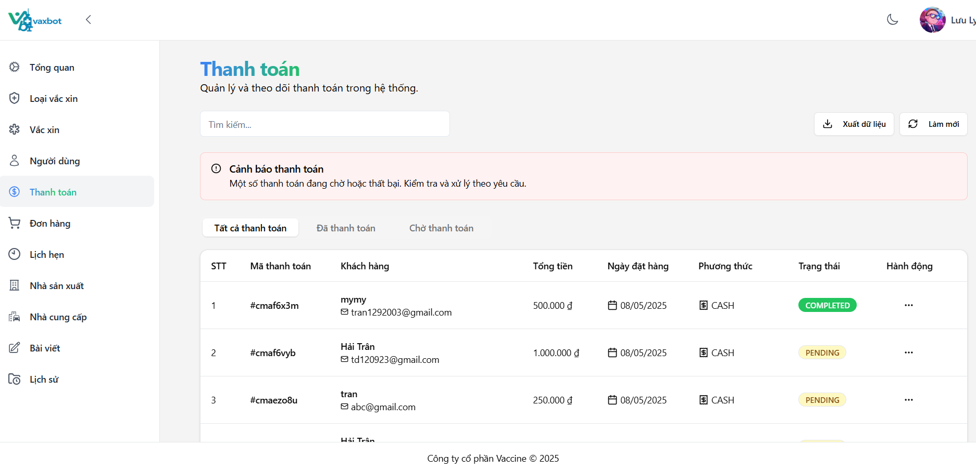

Test Case ID | Mô tả | Quy trình | Điều kiện tiên quyết | Kết quả mong đợi | Kết quả thực tế | Kết quả |  |  | Kết quả |  |  | Chú thích
 |  |  |  |  |  | Vòng 1 |  |  | Vòng 2
 |  |  |  |  |  | Trạng thái | Ngày kiểm tra | Người kiểm tra | Trạng thái | Ngày kiểm tra | Người kiểm tra
GUI_SHOW Quản lý thanh toán
GUI-TT01 | [Tìm kiếm] Textbox |  |  | - Text color: black - Status: enable | - Text color: black - Status: enable | Pass | 11/04/2025 | Ly
GUI-TT02 | [Xuất dữ liệu] Button |  |  | - Text color: black - Status: enable | - Text color: black - Status: enable | Pass | 11/04/2025 | Ly
GUI-TT03 | [Làm mới] Button |  |  | - Text color: black - Status: enable | - Text color: black - Status: enable | Pass | 11/04/2025 | Ly
GUI-TT04 | [Tất cả thanh toán] Button |  |  | - Text color: black - Status: enable | - Text color: black - Status: enable | Pass | 11/04/2025 | Ly
GUI-TT05 | [Đã thanh toán] Button |  |  | - Text color: black - Status: enable | - Text color: black - Status: enable | Pass | 11/04/2025 | Ly
GUI-TT06 | [Chờ thanh toán] Button |  |  | - Text color: black - Status: enable | - Text color: black - Status: enable | Pass | 11/04/2025 | Ly
GUI-TT07 | [STT] Text |  |  | - Text color: black - Status: enable | - Text color: black - Status: enable | Pass | 11/04/2025 | Ly
GUI-TT08 | [Mã thanh toán] Text |  |  | - Text color: black - Status: enable | - Text color: black - Status: enable | Pass | 11/04/2025 | Ly
GUI-TT09 | [Khách hàng] Text |  |  | - Text color: black - Status: enable | - Text color: black - Status: enable | Pass | 11/04/2025 | Ly
GUI-TT10 | [Tổng tiền] Text |  |  | - Text color: black - Status: enable | - Text color: black - Status: enable | Pass | 11/04/2025 | Ly
GUI-TT11 | [Ngày đặt hàng] Text |  |  | - Text color: black - Status: enable | - Text color: black - Status: enable | Pass | 11/04/2025 | Ly
GUI-TT12 | [Phương thức] Text |  |  | - Text color: black - Status: enable | - Text color: black - Status: enable | Pass | 11/04/2025 | Ly
GUI-TT13 | [Hành động] Text |  |  | - Text color: black - Status: enable | - Text color: black - Status: enable | Pass | 11/04/2025 | Ly
GUI-TT14 | [Trang trước] Button |  |  | - Text color: black - Status: enable | - Text color: black - Status: enable | Pass | 11/04/2025 | Ly
GUI-TT15 | [Trang sau] Button |  |  | - Text color: black - Status: enable | - Text color: black - Status: enable | Pass | 11/04/2025 | Ly
FUNCTION_SHOW Quản lý thanh toán
FUNC-TT01 | Kiểm tra thực hiện tìm kiếm | 1. Vào màn hình "Thanh toán". 2. Nhập từ khóa tìm kiếm: cma3ddx5 | Đăng nhập bằng tài khoản admin/nhân viên | Hiển thị kết quả tìm kiếm | Không hiển thị kết quả tìm kiếm | Fail | 11/04/2025 | Ly | Pass | 13/04/2025 | Ly
FUNC-TT02 | Kiểm tra cập nhật trạng thái | 1. Vào màn hình "Thanh toán". 2. Ở thanh toán cần cập nhật trạng thái -> nhấn chọn button chỉnh sửa. 3. Chọn trạng thái muốn cập nhật. 4. Nhấn chọn "Cập nhật trạng thái". | Đăng nhập bằng tài khoản admin/nhân viên | Thanh toán được cập nhật thành công. | Thanh toán được cập nhật thành công. | Pass | 11/04/2025 | Ly
FUNC-TT03 | Kiểm tra cập nhật dữ liệu | 1. Tiến hành tạo một thanh toán. 2. Nhấn chọn button "Cập nhật". | Đăng nhập bằng tài khoản admin/nhân viên | "Dữ liệu mới đã được cập nhật" | "Dữ liệu mới đã được cập nhật" | Pass | 11/04/2025 | Ly
FUNC-TT04 | Kiểm tra xuất dữ liệu thành file excel | 1. Vào màn hình "Thanh toán". 2. Nhấn chọn button "Xuất". | Đăng nhập bằng tài khoản admin/nhân viên | Xuất dữ liệu ra file excel thành công | Xuất dữ liệu ra file excel thành công | Pass | 11/04/2025 | Ly
FUNC-TT05 | Kiểm tra xuất dữ liệu theo từng tab | 1. Vào màn hình "Thanh toán". 2. Tùy chọn tab. 3. Nhấn chọn button "Xuất". | Đăng nhập bằng tài khoản admin/nhân viên | Xuất dữ liệu ra file excel thành công | Xuất dữ liệu ra file excel thành công | Pass | 11/04/2025 | Ly
FUNC-TT06 | Kiểm tra dữ liệu trong file excel xuất ra. | 1. Vào màn hình "Thanh toán". 2. Nhấn chọn button "Xuất". 3. Mở file excel. | Đăng nhập bằng tài khoản admin/nhân viên | Hiển thị dữ liệu đồng bộ với trên hệ thống | Hiển thị dữ liệu đồng bộ với trên hệ thống | Pass | 11/04/2025 | Ly
FUNC-TT07 | Kiểm tra xóa thanh toán | 1. Vào màn hình "Thanh toán". 2. Trỏ tới thanh toán cần xóa -> button Xóa. | Đăng nhập bằng tài khoản admin/nhân viên | Hiển thị popup xác nhận xóa và xóa thành công khi người dùng xác nhận. | Không hiển thị popup xác nhận | Fail | 11/04/2025 | Ly | Pass | 13/04/2025 | Ly
FUNC-TT08 | Kiểm tra các tab hiển thị theo trạng thái | 1. Vào màn hình "Thanh toán". 2. Nhấn chọn vào các tab theo trạng thái thanh toán | Đăng nhập bằng tài khoản admin/nhân viên | Hiển thị đồng bộ dữ liệu ở các tab | Hiện tại, các tab đang hiển thị các cột dữ liệu không đồng bộ nhau | Fail | 11/04/2025 | Ly | Pass | 13/04/2025 | Ly
FUNC-TT09 | Kiểm tra in hóa đơn | 1. Vào màn hình "Thanh toán". 2. Nhấn chọn vào hóa đơn muốn in | Đăng nhập bằng tài khoản admin/nhân viên | Hiển thị hóa đơn cần in | Hiển thị hóa đơn cần in | Pass | 11/04/2025 | Ly

Quản lý đơn đặt hàng
Project Name | Xây dựng Vaxbot - Website đặt lịch nhắc nhở tự động và chatbot AI tư vấn
Module Code | Quản lý đơn đặt hàng
 | Hoàn thành | Lỗi | Chưa kiểm tra | Bị chặn | Tổng lần kiểm tra
Round 1 | 37 | 1 | 0 | 0 | 38
Round 2 | 38 | 0 | 0 | 0 | 1

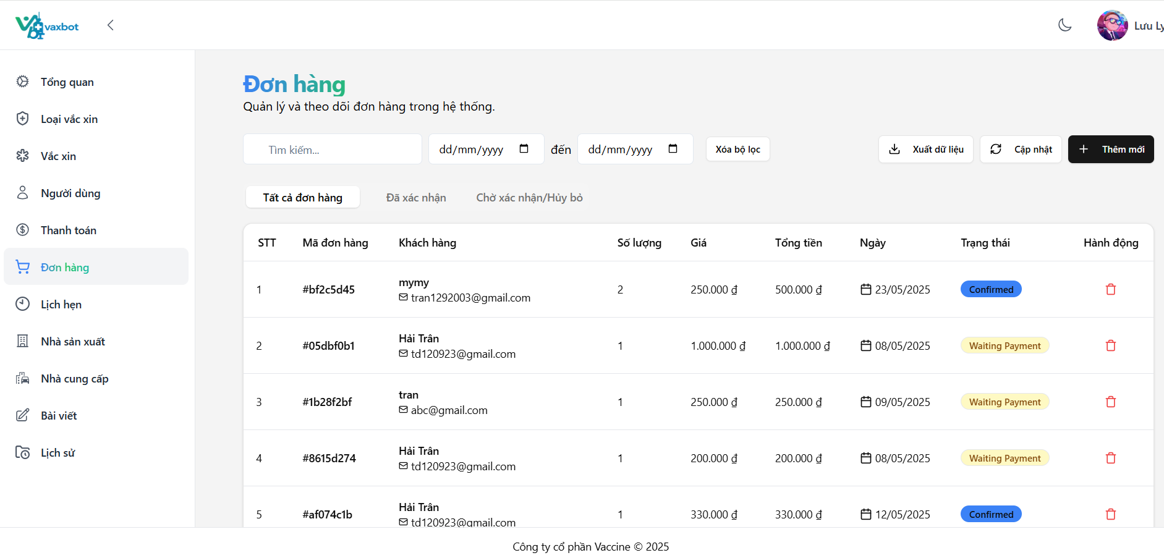

Test Case ID | Mô tả | Quy trình | Điều kiện tiên quyết | Kết quả mong đợi | Kết quả thực tế | Kết quả |  |  | Kết quả |  |  | Chú thích
 |  |  |  |  |  | Vòng 1 |  |  | Vòng 2
 |  |  |  |  |  | Trạng thái | Ngày kiểm tra | Người kiểm tra | Trạng thái | Ngày kiểm tra | Người kiểm tra
GUI-QLĐĐH01 | [Tìm kiếm] Textbox |  |  | - Text color: black - Status: enable | - Text color: black - Status: enable | Pass | 07/04/2025 | Trân
GUI-QLĐĐH02 | [mm/dd/yyyy] Textbox |  |  | - Text color: black - Status: enable | - Text color: black - Status: enable | Pass | 07/04/2025 | Trân
GUI-QLĐĐH03 | [Xóa bộ lọc] Textbox |  |  | - Text color: black - Status: enable | - Text color: black - Status: enable | Pass | 07/04/2025 | Trân
GUI-QLĐĐH04 | [Xuất file] Button |  |  | - Text color: black - Status: enable | - Text color: black - Status: enable | Pass | 07/04/2025 | Trân
GUI-QLĐĐH05 | [Làm mới] Button |  |  | - Text color: black - Status: enable | - Text color: black - Status: enable | Pass | 07/04/2025 | Trân
GUI-QLĐĐH06 | [Thêm mới] Button |  |  | - Text color: white - Status: enable | - Text color: white - Status: enable | Pass | 07/04/2025 | Trân
GUI-QLĐĐH07 | [Tất cả đơn hàng] Button |  |  | - Text color: black - Status: enable | - Text color: black - Status: enable | Pass | 07/04/2025 | Trân
GUI-QLĐĐH08 | [Đã xác nhận] Button |  |  | - Text color: black - Status: enable | - Text color: black - Status: enable | Pass | 07/04/2025 | Trân
GUI-QLĐĐH09 | [Chờ xác nhận/ Hủy bỏ] Button |  |  | - Text color: black - Status: enable | - Text color: black - Status: enable | Pass | 07/04/2025 | Trân
GUI-QLĐĐH10 | [STT] Text |  |  | - Text color: black - Status: enable | - Text color: black - Status: enable | Pass | 07/04/2025 | Trân
GUI-QLĐĐH11 | [Mã đơn hàng] Text |  |  | - Text color: black - Status: enable | - Text color: black - Status: enable | Pass | 07/04/2025 | Trân
GUI-QLĐĐH12 | [Số lượng] Text |  |  | - Text color: black - Status: enable | - Text color: black - Status: enable | Pass | 07/04/2025 | Trân
GUI-QLĐĐH13 | [Gía] Text |  |  | - Text color: black - Status: enable | - Text color: black - Status: enable | Pass | 07/04/2025 | Trân
GUI-QLĐĐH14 | [Tổng tiền] Text |  |  | - Text color: black - Status: enable | - Text color: black - Status: enable | Pass | 07/04/2025 | Trân
GUI-QLĐĐH15 | [Ngày] Text |  |  | - Text color: black - Status: enable | - Text color: black - Status: enable | Pass | 07/04/2025 | Trân
GUI-QLĐĐH16 | [Trạng thái] Text |  |  | - Text color: black - Status: enable | - Text color: black - Status: enable | Pass | 07/04/2025 | Trân
GUI-QLĐĐH17 | [Xóa] Button |  |  | - Label: red - Status: enable | - Label: red - Status: enable | Pass | 07/04/2025 | Trân
GUI-QLĐĐH18 | [Trang trước] Button |  |  | - Text color: black - Status: enable | - Text color: black - Status: enable | Pass | 07/04/2025 | Trân
GUI-QLĐĐH19 | [Trang sau] Button |  |  | - Text color: black - Status: enable | - Text color: black - Status: enable | Pass | 07/04/2025 | Trân
FUNCTION_SHOW Quản lý đơn đặt hàng
FUNC-QLĐĐH01 | Tìm kiếm đơn đặt hàng | 1. Đăng nhập vào tài khoản Admin/ nhân viên 2. Vào Dashboard và vào mục Quản lý đơn đặt hàng 3. Vào mục tìm kiếm 4. Nhập tìm kiếm id đơn hàng: 38e84977 | Đăng nhập vào tài khoản admin/ nhân viên | Xuất hiện đơn hàng 38e84977 | Không xuất hiện đơn hàng 38e84977 đã tìm kiếm | Fail | 07/04/2025 | Trân | Pass | 09/04/2025 | Trân
FUNC-QLĐĐH02 | Kiểm tra xuất file Excel | 1. Đăng nhập vào tài khoản Admin/ nhân viên 2. Vào Dashboard và vào mục Quản lý đơn đặt hàng 3. Nhấn vào button "Xuất Excel" | Đăng nhập vào tài khoản admin/ nhân viên | Xuất thành công | Xuất thành công | Pass | 07/04/2025 | Trân
FUNC-QLĐĐH03 | Tìm kiếm đơn đặt hàng bằng ngày hẹn | 1. Đăng nhập vào tài khoản Admin/ nhân viên 2. Vào Dashboard và vào mục Quản lý đơn đặt hàng 3. Vào mục ( mm/dd/yyyy) thứ nhất 4. Nhập tìm kiếm: 04/22/2025 | Đăng nhập vào tài khoản admin/ nhân viên | Xuất hiện đơn hàng có ngày 04/22/2025 | Xuất hiện đơn hàng có ngày 04/22/2025 | Pass | 07/04/2025 | Trân
FUNC-QLĐĐH04 | Kiểm tra dữ liệu ở file Excel | 1. Đăng nhập vào tài khoản Admin/ nhân viên 2. Vào Dashboard và vào mục Quản lý đơn đặt hàng 3. Nhấn vào button "Xuất Excel" 4. Mở file Excel | Đăng nhập vào tài khoản admin / nhân viên | Dữ liệu hiển thị đúng vị trí và đồng bộ với website | Dữ liệu hiển thị đúng vị trí và đồng bộ với website | Pass | 07/04/2025 | Trân
FUNC-QLĐĐH05 | Tìm kiếm đơn đặt hàng bằng ngày tiêm | 1. Đăng nhập vào tài khoản Admin/ nhân viên 2. Vào Dashboard và vào mục Quản lý đơn đặt hàng 3. Vào mục ( mm/dd/yyyy) thứ 2 4. Nhập tìm kiếm: 04/11/2025 | Đăng nhập vào tài khoản admin / nhân viên | Xuất hiện đơn hàng có trước ngày 04/11/2025 | Xuất hiện đơn hàng có trước ngày 04/11/2025 | Pass | 07/04/2025 | Trân
FUNC-QLĐĐH06 | Tìm kiếm đơn đặt hàng bằng ngày hẹn và ngày tiêm | 1. Đăng nhập vào tài khoản Admin/ nhân viên 2. Vào Dashboard và vào mục Quản lý đơn đặt hàng 3. Vào mục ( mm/dd/yyyy) to ( mm/dd/yyyy) 4. Nhập tìm kiếm: 04/11/2025 đến 04/22/2025 | Đăng nhập vào tài khoản admin/ nhân viên | Xuất hiện đơn hàng có trong khoảng ngày 04/11/2025 đến 04/22/2025 | Xuất hiện đơn hàng có trong khoảng ngày 04/11/2025 đến 04/22/2025 | Pass | 07/04/2025 | Trân
FUNC-QLĐĐH07 | Kiểm tra button làm sạch lọc ngày tháng năm | 1. Đăng nhập vào tài khoản Admin/ nhân viên 2. Vào Dashboard và vào mục Quản lý đơn đặt hàng 3. Nhấn vào button làm sạch lọc ngày tháng năm | Đăng nhập vào tài khoản admin/ nhân viên | Làm sạch ngày tháng năm trả về mm/dd/yyyy | Làm sạch ngày tháng năm trả về mm/dd/yyyy | Pass | 07/04/2025 | Trân
FUNC-QLĐĐH08 | Kiểm tra lọc tất cả đơn đặt hàng | 1. Đăng nhập vào tài khoản Admin/ nhân viên 2. Vào Dashboard và vào mục Quản lý đơn đặt hàng 3. Nhấn vào button "Tất cả đơn hàng" | Đăng nhập vào tài khoản admin / nhân viên | Xuất hiện tất cả đơn đặt hàng | Xuất hiện tất cả đơn đặt hàng | Pass | 07/04/2025 | Trân
FUNC-QLĐĐH09 | Kiểm tra lọc đơn đặt hàng đã xác nhận | 1. Đăng nhập vào tài khoản Admin/ nhân viên 2. Vào Dashboard và vào mục Quản lý đơn đặt hàng 3. Nhấn vào button "Xác nhận" | Đăng nhập vào tài khoản admin/ nhân viên | Xuất hiện tất cả đơn đặt hàng đã xác nhận | Xuất hiện tất cả đơn đặt hàng đã xác nhận | Pass | 07/04/2025 | Trân
FUNC-QLĐĐH10 | Kiểm tra lọc đang chờ xử lý/hủy bỏ | 1. Đăng nhập vào tài khoản Admin/ nhân viên 2. Vào Dashboard và vào mục Quản lý người dùng 3. Nhấn vào button chờ xử lý/ hủy bỏ | Đăng nhập vào tài khoản admin/ nhân viên | Xuất hiện tất cả đơn hàng đang chờ xử lý/hủy bỏ | Xuất hiện tất cả đơn hàng đang chờ xử lý/hủy bỏ | Pass | 07/04/2025 | Trân
FUNC-QLĐĐH11 | Tạo đơn đặt hàng | 1. Đăng nhập vào tài khoản Admin/ nhân viên 2. Vào Dashboard và vào mục Quản lý đơn đặt hàng 3. Nhấn vào button "Thêm đơn hàng" 4. Nhấn vào trường "Danh mục": Vaccine HPV 5. Nhấn trường "Vacxin": Gardasil 0.5 ml 6. Nhấn trường "Người dùng": tran 7. Nhấn trường "Số lượng": 1 8. Nhấn trường "Ngày hẹn": 04/30/2025 9. Nhấn button "Tạo đơn hàng" | Đăng nhập vào tài khoản admin/ nhân viên | Thêm đơn đặt hàng thành công | Thêm đơn đặt hàng thành công | Pass | 07/04/2025 | Trân
FUNC-QLĐĐH12 | Tạo đơn đặt hàng để trống trường "Vacxin" | 1. Đăng nhập vào tài khoản Admin/ nhân viên 2. Vào Dashboard và vào mục Quản lý đơn đặt hàng 3. Nhấn vào button "Thêm đơn hàng" 4. Nhấn vào trường "Danh mục": Vaccine HPV 5. Để trống trường "Vacxin" 6. Nhấn trường "Người dùng": tran 7. Nhấn trường "Số lượng": 1 8. Nhấn trường "Ngày hẹn": 04/30/2025 9. Nhấn button "Tạo đơn hàng" | Đăng nhập vào tài khoản admin/ nhân viên | Không thêm đơn đặt hàng thành công | Không thêm đơn đặt hàng thành công | Pass | 07/04/2025 | Trân
FUNC-QLĐĐH13 | Tạo đơn đặt hàng để số lượng là 0 | 1. Đăng nhập vào tài khoản Admin/ nhân viên 2. Vào Dashboard và vào mục Quản lý đơn đặt hàng 3. Nhấn vào button "Thêm đơn hàng" 4. Nhấn vào trường "Danh mục": Vaccine HPV 5. Nhấn trường "Vacxin": Gardasil 0.5 ml 6. Nhấn trường "Người dùng": tran 7. Nhấn trường "Số lượng": 0 8. Nhấn trường "Ngày hẹn": 04/30/2025 9. Nhấn button "Tạo đơn hàng" | Đăng nhập vào tài khoản admin/ nhân viên | Thông báo "Số lượng liều tối thiểu là 1" | Thông báo "Số lượng liều tối thiểu là 1" | Pass | 07/04/2025 | Trân
FUNC-QLĐĐH14 | Tạo đơn đặt hàng để số lượng lớn hơn số lượng vaccine có sẵn | 1. Đăng nhập vào tài khoản Admin/ nhân viên 2. Vào Dashboard và vào mục Quản lý đơn đặt hàng 3. Nhấn vào button "Thêm đơn hàng" 4. Nhấn vào trường "Danh mục": Vaccine HPV 5. Nhấn trường "Vacxin": Gardasil 0.5 ml 6. Nhấn trường "Người dùng": tran 7. Nhấn trường "Số lượng": 2 8. Nhấn trường "Ngày hẹn": 04/30/2025 9. Nhấn button "Tạo đơn hàng" | Đăng nhập vào tài khoản admin/ nhân viên | Thông báo " Số lượng tối đa có thể là 1" | Thông báo " Số lượng tối đa có thể là 1" | Pass | 07/04/2025 | Trân
FUNC-QLĐĐH15 | Tạo đơn đặt hàng với ngày hẹn trước ngày hiện tại | 1. Đăng nhập vào tài khoản Admin/ nhân viên 2. Vào Dashboard và vào mục Quản lý đơn đặt hàng 3. Nhấn vào button "Thêm đơn hàng" 4. Nhấn vào trường "Danh mục": Vaccine HPV 5. Nhấn trường "Vacxin": Gardasil 0.5 ml 6. Nhấn trường "Người dùng": tran 7. Nhấn trường "Số lượng": 1 8. Nhấn trường "Ngày hẹn": 04/05/2025 9. Nhấn button "Tạo đơn hàng" | Đăng nhập vào tài khoản admin/ nhân viên | Không đặt được | Không đặt được | Pass | 07/04/2025 | Trân
FUNC-QLĐĐH16 | Tạo đơn đặt hàng để số lượng là số âm | 1. Đăng nhập vào tài khoản Admin/ nhân viên 2. Vào Dashboard và vào mục Quản lý đơn đặt hàng 3. Nhấn vào button "Thêm đơn hàng" 4. Nhấn vào trường "Danh mục": Vaccine HPV 5. Nhấn trường "Vacxin": Gardasil 0.5 ml 6. Nhấn trường "Người dùng": tran 7. Nhấn trường "Số lượng": -1 8. Nhấn trường "Ngày hẹn": 04/30/2025 9. Nhấn button "Tạo đơn hàng" | Đăng nhập vào tài khoản admin/ nhân viên | Không đặt được | Không đặt được | Pass | 07/04/2025 | Trân
FUNC-QLĐĐH17 | Tạo đơn đặt hàng để trống trường "Người dùng " | 1. Đăng nhập vào tài khoản Admin/ nhân viên 2. Vào Dashboard và vào mục Quản lý đơn đặt hàng 3. Nhấn vào button "Thêm đơn hàng" 4. Nhấn vào trường "Danh mục": Vaccine HPV 5. Nhấn trường "Vacxin": Gardasil 0.5 ml 6. Để trống trường "Người dùng" 7. Nhấn trường "Số lượng": 1 8. Nhấn trường "Ngày hẹn": 04/30/2025 9. Nhấn button "Tạo đơn hàng" | Đăng nhập vào tài khoản admin/ nhân viên | Thông báo "Người dùng không hợp lệ" | Thông báo "Người dùng không hợp lệ" | Pass | 07/04/2025 | Trân
FUNC-QLĐĐH18 | Xóa đơn đặt hàng | 1. Đăng nhập vào tài khoản Admin 2. Vào Dashboard và vào mục Quản lý đơn đặt hàng 3. Nhấn vào icon "..." 4. Và chọn icon xóa | Đăng nhập vào tài khoản admin | Xóa đơn đặt hành thành công | Xóa đơn đặt hành thành công | Pass | 07/04/2025 | Trân
FUNC-QLĐĐH19 | Kiểm tra cập nhật dữ liệu | 1. Tiến hành tạo một đơn hàng. 2. Nhấn chọn button "Cập nhật". | Đăng nhập bằng tài khoản admin/nhân viên | "Dữ liệu mới đã được cập nhật" | "Dữ liệu mới đã được cập nhật" | Pass | 07/04/2025 | Trân

Quản lý danh sách lịch hẹn
Project Name | Xây dựng Vaxbot - Website đặt lịch nhắc nhở tự động và chatbot AI tư vấn
Module Code | Quản lý danh sách lịch hẹn
 | Hoàn thành | Lỗi | Chưa kiểm tra | Bị chặn | Tổng lần kiểm tra
Round 1 | 29 | 6 | 0 | 0 | 35
Round 2 | 35 | 0 | 0 | 0 | 6

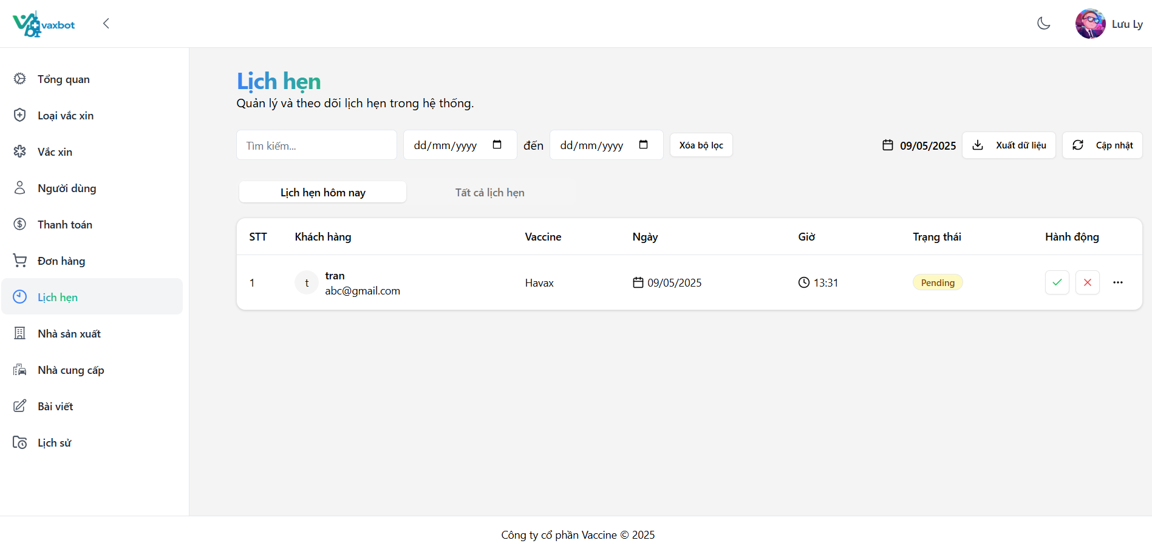

Test Case ID | Mô tả | Quy trình | Điều kiện tiên quyết | Kết quả mong đợi | Kết quả thực tế | Kết quả |  |  | Kết quả |  |  | Chú thích
 |  |  |  |  |  | Vòng 1 |  |  | Vòng 2
 |  |  |  |  |  | Trạng thái | Ngày kiểm tra | Người kiểm tra | Trạng thái | Ngày kiểm tra | Người kiểm tra
GUI-QLDSLH01 | [Tìm kiếm] Textbox |  |  | - Text color: black - Status: enable | - Text color: black - Status: enable | Pass | 09/04/2025 | Trân
GUI-QLDSLH02 | [mm/dd/yyyy] Textbox |  |  | - Text color: black - Status: enable | - Text color: black - Status: enable | Pass | 09/04/2025 | Trân
GUI-QLDSLH03 | [Xóa bộ lọc] Textbox |  |  | - Text color: black - Status: enable | - Text color: black - Status: enable | Pass | 09/04/2025 | Trân
GUI-QLDSLH04 | [Xuất dữ liệu] Button |  |  | - Text color: black - Status: enable | - Text color: black - Status: enable | Pass | 09/04/2025 | Trân
GUI-QLDSLH05 | [Cập nhật] Button |  |  | - Text color: black - Status: enable | - Text color: black - Status: enable | Pass | 09/04/2025 | Trân
GUI-QLDSLH06 | [Lịch hẹn hôn nay] Button |  |  | - Text color: black - Status: enable | - Text color: black - Status: enable | Pass | 09/04/2025 | Trân
GUI-QLDSLH07 | [Tất cả lịch hẹn] Button |  |  | - Text color: black - Status: enable | - Text color: black - Status: enable | Pass | 09/04/2025 | Trân
GUI-QLDSLH08 | [STT] Text |  |  | - Text color: black - Status: enable | - Text color: black - Status: enable | Pass | 09/04/2025 | Trân
GUI-QLDSLH09 | [Bệnh nhân] Text |  |  | - Text color: black - Status: enable | - Text color: black - Status: enable | Pass | 09/04/2025 | Trân
GUI-QLDSLH10 | [Vaccine] Text |  |  | - Text color: black - Status: enable | - Text color: black - Status: enable | Pass | 09/04/2025 | Trân
GUI-QLDSLH11 | [Ngày] Text |  |  | - Text color: black - Status: enable | - Text color: black - Status: enable | Pass | 09/04/2025 | Trân
GUI-QLDSLH12 | [Giờ] Text |  |  | - Text color: black - Status: enable | - Text color: black - Status: enable | Pass | 09/04/2025 | Trân
GUI-QLDSLH13 | [Trạng thái] Text |  |  | - Text color: black - Status: enable | - Text color: black - Status: enable | Pass | 09/04/2025 | Trân
GUI-QLDSLH14 | [Hoạt Hộng] Text |  |  | - Text color: black - Status: enable | - Text color: black - Status: enable | Pass | 09/04/2025 | Trân
GUI-QLDSLH15 | [Trang trước] Button |  |  | - Text color: black - Status: enable | - Text color: black - Status: enable | Pass | 09/04/2025 | Trân
GUI-QLDSLH16 | [Trang sau] Button |  |  | - Text color: black - Status: enable | - Text color: black - Status: enable | Pass | 09/04/2025 | Trân
FUNCTION_SHOW Quản lý danh sách lịch hẹn
FUNC-QLDSLH01 | Tìm kiếm danh sách lịch hẹn bằng email | 1. Đăng nhập vào tài khoản Admin/ nhân viên 2. Vào Dashboard và vào mục Quản lý danh sách lịch hẹn 3. Vào mục tìm kiếm 4. Nhập tìm kiếm danh sách lịch hẹn: doanhaitran64@gmail.com | Đăng nhập vào tài khoản admin / nhân viên | Xuất hiện danh sách lịch hẹn đã tìm kiếm | Không xuất hiện danh sách lịch hẹn đã tìm kiếm | Fail | 09/04/2025 | Trân | Pass | 11/04/2025 | Trân
FUNC-QLDSLH02 | Kiểm tra xuất file Excel | 1. Đăng nhập vào tài khoản Admin/ nhân viên 2. Vào Dashboard và vào mục Quản lý danh sách lịch hẹn 3. Nhấn vào button "Xuất Excel" | Đăng nhập vào tài khoản admin / nhân viên | Xuất thành công | Xuất thành công | Pass | 09/04/2025 | Trân
FUNC-QLDSLH03 | Tìm kiếm danh sách lịch hẹn bằng ngày hẹn ô thứ nhất | 1. Đăng nhập vào tài khoản Admin/ nhân viên 2. Vào Dashboard và vào mục Quản lý đơn đặt hàng 3. Vào mục ( mm/dd/yyyy) thứ nhất 4. Nhập tìm kiếm: 04/05/2025 | Đăng nhập vào tài khoản admin / nhân viên | Xuất hiện danh sách lịch hẹn đã tìm kiếm bằng ngày 04/05/2025 | Không xuất hiện danh sách lịch hẹn đã tìm kiếm bằng ngày 04/05/2025 | Fail | 09/04/2025 | Trân | Pass | 11/04/2025 | Trân
FUNC-QLDSLH04 | Xóa danh sách lịch hẹn | 1. Đăng nhập vào tài khoản Admin/ nhân viên 2. Vào Dashboard và vào mục Quản lý danh sách lịch hẹn 3. Nhấn vào icon "..." 4. Và chọn icon xóa | Đăng nhập vào tài khoản admin | Xuất hiện thông báo xóa thành công | Xuất hiện thông báo xóa thành công | Pass | 09/04/2025 | Trân
FUNC-QLDSLH05 | Kiểm tra lọc tất cả lịch hẹn | 1. Đăng nhập vào tài khoản Admin/ nhân viên 2. Vào Dashboard và vào mục Quản lý đơn danh sách lịch hẹn 3. Nhấn vào button "Tất cả lịch hẹn" | Đăng nhập vào tài khoản admin / nhân viên | Xuất hiện lịch hẹn trong ngày | Xuất hiện lịch hẹn trong ngày | Pass | 09/04/2025 | Trân
FUNC-QLDSLH06 | Kiểm tra lọc tất cả lịch hẹn hôm nay | 1. Đăng nhập vào tài khoản Admin/ nhân viên 2. Vào Dashboard và vào mục Quản lý đơn danh sách lịch hẹn 3. Nhấn vào button "Lịch hẹn hôm nay" | Đăng nhập vào tài khoản admin / nhân viên | Xuất hiện lịch hẹn hôm nay | Xuất hiện lịch hẹn hôm nay | Pass | 09/04/2025 | Trân
FUNC-QLDSLH07 | Kiểm tra dữ liệu ở file Excel | 1. Đăng nhập vào tài khoản Admin/ nhân viên 2. Vào Dashboard và vào mục Quản lý danh sách liachj hẹn 3. Nhấn vào button "Xuất Excel" 4. Mở file Excel | Đăng nhập vào tài khoản admin / nhân viên | Dữ liệu hiển thị đúng vị trí và đồng bộ với website | Dữ liệu hiển thị đúng vị trí và đồng bộ với website | Pass | 09/04/2025 | Trân
FUNC-QLDSLH08 | Tìm kiếm đơn đặt hàng bằng ngày hẹn ô thứ 2 | 1. Đăng nhập vào tài khoản Admin/ nhân viên 2. Vào Dashboard và vào mục Quản lý danh sách lịch hẹn 3. Vào mục ( mm/dd/yyyy) thứ 2 4. Nhập tìm kiếm: 04/08/2025 | Đăng nhập vào tài khoản admin/ nhân viên | Xuất hiện đơn hàng có trước ngày 04/08/2025 | Không xuất hiện đơn hàng có trước ngày 04/08/2025 | Fail | 09/04/2025 | Trân | Pass | 11/04/2025 | Trân
FUNC-QLDSLH09 | Tìm kiếm đơn đặt hàng bằng ngày hẹn này đến ngày hẹn khác | 1. Đăng nhập vào tài khoản Admin/ nhân viên 2. Vào Dashboard và vào mục Quản lý danh sách lịch hẹn 3. Vào mục ( mm/dd/yyyy) to ( mm/dd/yyyy) 4. Nhập tìm kiếm: 04/07/2025 đến 04/09/2025 | Đăng nhập vào tài khoản admin/ nhân viên | Xuất hiện đơn hàng có trong khoảng ngày 04/07/2025 đến 04/09/2025 | Xuất không hiện đơn hàng có trong khoảng ngày 04/07/2025 đến 04/09/2025 | Fail | 09/04/2025 | Trân | Pass | 11/04/2025 | Trân
FUNC-QLDSLH10 | Xóa bộ lọc | 1. Đăng nhập vào tài khoản Admin/ nhân viên 2. Vào Dashboard và vào mục Quản lý danh sách lịch hẹn 3. Vào mục ( mm/dd/yyyy) to ( mm/dd/yyyy) 4. Nhập tìm kiếm: đến | Đăng nhập vào tài khoản admin/ nhân viên | Xóa bộ lọc thành công | Xóa bộ lọc thành công | Pass | 09/04/2025 | Trân
FUNC-QLDSLH11 | Chỉnh sửa lịch hẹn thành "Pending" | 1. Đăng nhập vào tài khoản Admin/ nhân viên 2. Vào Dashboard và vào mục Quản lý danh sách lịch hẹn 3. Nhấn vào icon "..." 4. Và chọn icon chỉnh sửa chọn "Pending" | Đăng nhập vào tài khoản admin / nhân viên | Chỉnh sửa lịch hẹn thành công | Chỉnh sửa lịch hẹn thành công | Pass | 09/04/2025 | Trân
FUNC-QLDSLH12 | Chỉnh sửa lịch hẹn thành "Confirmed" | 1. Đăng nhập vào tài khoản Admin/ nhân viên 2. Vào Dashboard và vào mục Quản lý danh sách lịch hẹn 3. Nhấn vào icon "..." 4. Và chọn icon chỉnh sửa chọn "Confirmed" | Đăng nhập vào tài khoản admin/ nhân viên | Chỉnh sửa lịch hẹn thành công | Chỉnh sửa lịch hẹn thành công | Pass | 09/04/2025 | Trân
FUNC-QLDSLH13 | Chỉnh sửa lịch hẹn thành "Completed" | 1. Đăng nhập vào tài khoản Admin/ nhân viên 2. Vào Dashboard và vào mục Quản lý danh sách lịch hẹn 3. Nhấn vào icon "..." 4. Và chọn icon chỉnh sửa chọn "Completed" | Đăng nhập vào tài khoản admin/ nhân viên | Chỉnh sửa lịch hẹn thành công | Chỉnh sửa lịch hẹn thành công | Pass | 09/04/2025 | Trân
FUNC-QLDSLH14 | Chỉnh sửa lịch hẹn thành "Canceled" | 1. Đăng nhập vào tài khoản Admin/ nhân viên 2. Vào Dashboard và vào mục Quản lý danh sách lịch hẹn 3. Nhấn vào icon "..." 4. Và chọn icon chỉnh sửa chọn "Pending" | Đăng nhập vào tài khoản admin/ nhân viên | Chỉnh sửa lịch hẹn thành công | Chỉnh sửa lịch hẹn thành công | Pass | 09/04/2025 | Trân
FUNC-QLDSLH15 | Xác nhận lịch hẹn "Pending" thành "Canceled" | 1. Đăng nhập vào tài khoản Admin/ nhân viên 2. Vào Dashboard và vào mục Quản lý danh sách lịch hẹn 3. Nhấn vào icon "X" | Đăng nhập vào tài khoản admin/ nhân viên | Chuyển thành công | Thông tin chuyển sang của người nhấn vào xác nhận lịch hẹn | Fail | 09/04/2025 | Trân | Pass | 11/04/2025 | Trân
FUNC-QLDSLH16 | Xác nhận lịch hẹn "Pending" thành "Confirmed" | 1. Đăng nhập vào tài khoản Admin/ nhân viên 2. Vào Dashboard và vào mục Quản lý danh sách lịch hẹn 3. Nhấn vào icon tick | Đăng nhập vào tài khoản admin/ nhân viên | Chuyển thành công | Thông tin chuyển sang của người nhấn vào xác nhận lịch hẹn | Fail | 09/04/2025 | Trân | Pass | 11/04/2025 | Trân
FUNC-QLDSLH17 | Tìm kiếm đơn đặt hàng bằng ngày hẹn lớn hơn ngày tiêm | 1. Đăng nhập vào tài khoản Admin/ nhân viên 2. Vào Dashboard và vào mục Quản lý danh sách lịch hẹn 3. Vào mục ( mm/dd/yyyy) to ( mm/dd/yyyy) 4. Nhập tìm kiếm: 04/15/2025 đến 04/09/2025 | Đăng nhập vào tài khoản admin/ nhân viên | Không xuất hiện đơn hàng có trong khoảng ngày 04/15/2025 đến 04/09/2025 | Không xuất hiện đơn hàng có trong khoảng ngày 04/15/2025 đến 04/09/2025 | Pass | 09/04/2025 | Trân
FUNC-QLDSLH18 | Kiểm tra cập nhật dữ liệu | 1. Nhấn chọn button "Cập nhật". | Đăng nhập bằng tài khoản admin/nhân viên | "Dữ liệu mới đã được cập nhật" | "Dữ liệu mới đã được cập nhật" | Pass | 09/04/2025 | Trân
FUNC-QLDSLH19 | Kiểm tra nhắc hẹn tự động sẽ được gửi về Email của người đặt | Thông báo sẽ gửi về Email của khách hàng để nhắc hẹn lịch tiêm chủng | Gửi thông báo về Email thành công | Gửi thông báo về Email thành công | Gửi thông báo về Email thành công | Pass | 09/04/2025 | Trân

Đặt mua vaccine
Project Name | Xây dựng Vaxbot - Website đặt lịch nhắc nhở tự động và chatbot AI tư vấn
Module Code | Đặt mua vaccine
 | Hoàn thành | Lỗi | Chưa kiểm tra | Bị chặn | Tổng lần kiểm tra
Round 1 | 24 | 0 | 0 | 0 | 24
Round 2 | 0 | 0 | 0 | 0 | 0

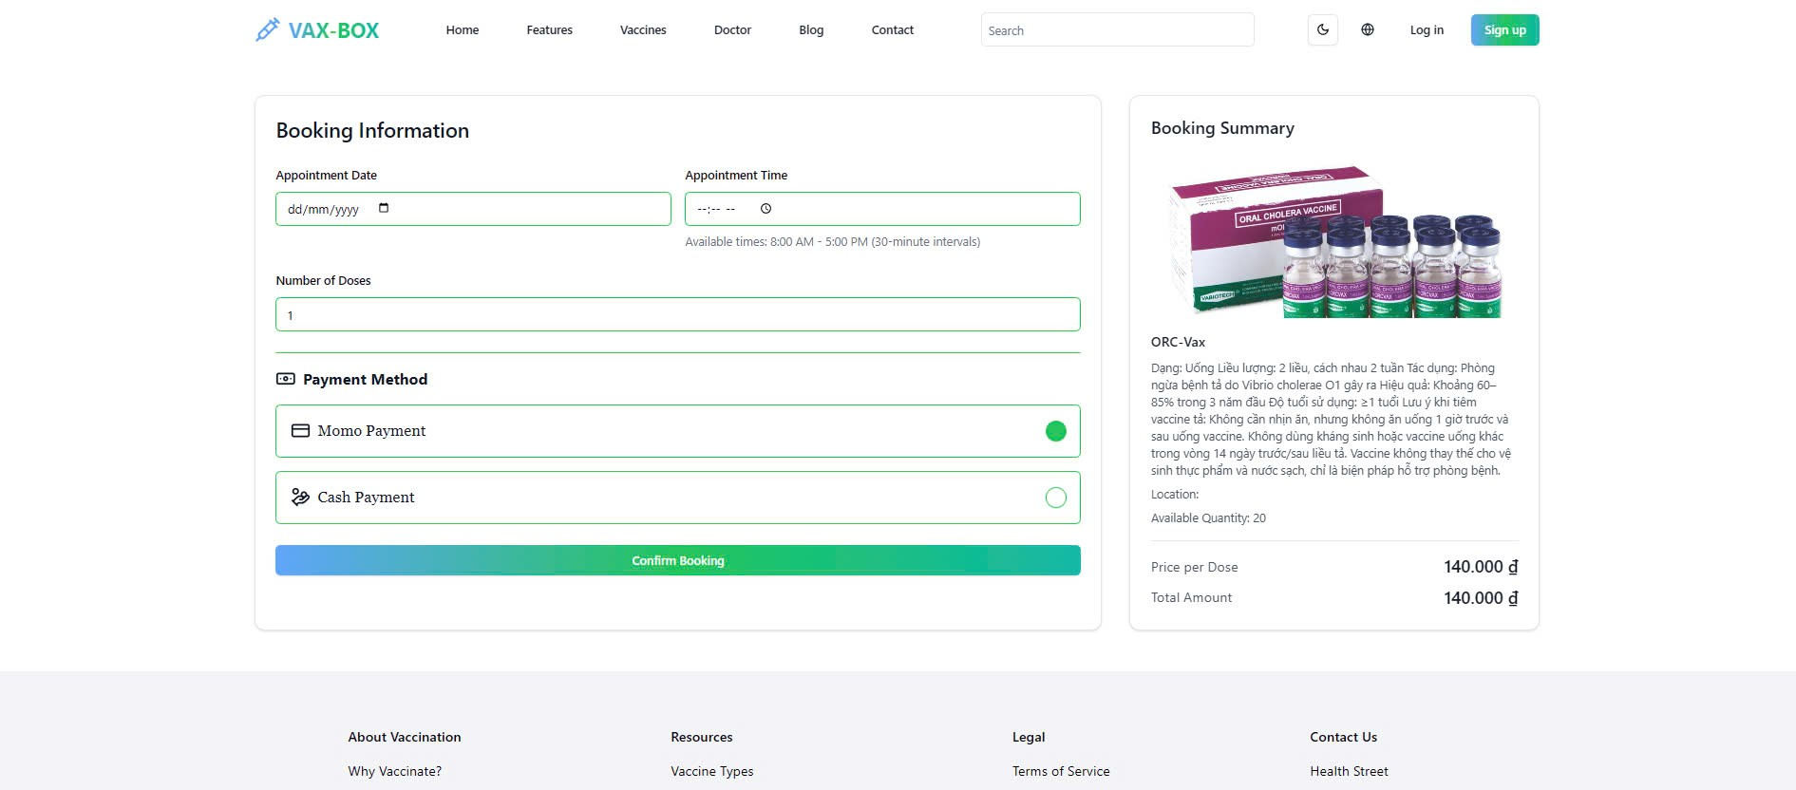

Test Case ID | Mô tả | Quy trình | Điều kiện tiên quyết | Kết quả mong đợi | Kết quả thực tế | Kết quả |  |  | Kết quả |  |  | Chú thích
 |  |  |  |  |  | Vòng 1 |  |  | Vòng 2
 |  |  |  |  |  | Trạng thái | Ngày kiểm tra | Người kiểm tra | Trạng thái | Ngày kiểm tra | Người kiểm tra
GUI_SHOW Đặt mua vaccine
GUI-DMV01 | [Họ và tên] Textbox |  |  | - Text color: black - Status: enable | - Text color: black - Status: enable | Pass | 2025-05-04 | Ly
GUI-DMV02 | [Mối quan hệ] Dropdown |  |  | - Text color: black - Status: enable | - Text color: black - Status: enable | Pass | 2025-05-04 | Ly
GUI-DMV03 | [Ngày sinh] Textbox |  |  | - Text color: black - Status: enable | - Text color: black - Status: enable | Pass | 2025-05-04 | Ly
GUI-DMV04 | [Giới tính] Checkbox |  |  | - Text color: black - Status: enable | - Text color: black - Status: enable | Pass | 2025-05-04 | Ly
GUI-DMV05 | [Số điện thoại] Textbox |  |  | - Text color: black - Status: enable | - Text color: black - Status: enable | Pass | 2025-05-04 | Ly
GUI-DMV06 | [Email] Textbox |  |  | - Text color: black - Status: enable | - Text color: black - Status: enable | Pass | 2025-05-04 | Ly
GUI-DMV07 | [Địa chỉ] Textbox |  |  | - Text color: black - Status: enable | - Text color: black - Status: enable | Pass | 2025-05-04 | Ly
GUI-DMV08 | [Ngày đặt lịch hẹn] Textbox |  |  | - Text color: black - Status: enable | - Text color: black - Status: enable | Pass | 2025-05-04 | Ly
GUI-DMV09 | [Giờ hẹn tiêm] Textbox |  |  | - Text color: black - Status: enable | - Text color: black - Status: enable | Pass | 2025-05-04 | Ly
GUI-DMV10 | [Số liều vắc xin] Textbox |  |  | - Text color: black - Status: enable | - Text color: black - Status: enable | Pass | 2025-05-04 | Ly
GUI-DMV11 | [Phương thức thanh toán] Checkbox |  |  | - Text color: black - Status: enable | - Text color: black - Status: enable | Pass | 2025-05-04 | Ly
GUI-DMV12 | [Xác nhận đặt mua vắc xin] Button |  |  | - Text color: white - Status: enable | - Text color: white - Status: enable | Pass | 2025-05-04 | Ly
GUI-DMV13 | [Thông tin vắc xin] Text |  |  | - Text color: black - Status: enable | - Text color: black - Status: enable | Pass | 2025-05-04 | Ly
GUI-DMV14 | [Ảnh] Image |  |  | - Text color: black - Status: enable | - Text color: black - Status: enable | Pass | 2025-05-04 | Ly
GUI-DMV15 | [Giá tiền] Text |  |  | - Text color: black - Status: enable | - Text color: black - Status: enable | Pass | 2025-05-04 | Ly
GUI-DMV16 | [Tổng số tiền] Text |  |  | - Text color: black - Status: enable | - Text color: black - Status: enable | Pass | 2025-05-04 | Ly
FUNCTION_SHOW Đặt mua vaccine
FUNC-DK01 | Kiểm tra đặt mua vắc-xin | 1. Nhấn chọn vào vắc-xin muốn mua. 2. Nhấn chọn "Đặt mua vắc xin". 3. Nhập thông tin đặt lịch hẹn tiêm: - Ngày hẹn tiêm: 25/06/2025. - Giờ hẹn tiêm: 8.00 SA 4. Chọn phương thức thanh toán: Thanh toán tiền mặt 5. Nhấn chọn "Xác nhận đặt mua vắc xin" | Đăng nhập bằng tài khoản người dùng | Đặt vắc xin thành công | Đặt vắc xin thành công | Pass | 2025-05-04 | Ly
FUNC-DK02 | Kiểm tra ngày hẹn tiêm là ngày trước ngày hiện tại | 1. Nhấn chọn vào vắc-xin muốn mua. 2. Nhấn chọn "Đặt mua vắc xin". 3. Nhập thông tin đặt lịch hẹn tiêm: - Ngày hẹn tiêm: 10/04/2025. - Giờ hẹn tiêm: 8.00 SA 4. Chọn phương thức thanh toán: Thanh toán tiền mặt 5. Nhấn chọn "Xác nhận đặt mua vắc xin" | Đăng nhập bằng tài khoản người dùng | Hiển thị thông báo "Ngày hẹn không được ở quá khứ hoặc trong giờ qua" | Hiển thị thông báo "Ngày hẹn không được ở quá khứ hoặc trong giờ qua" | Pass | 2025-05-04 | Ly
FUNC-DK03 | Kiểm tra ngày hẹn tiêm là ngày hiện tại và giờ đã qua | 1. Nhấn chọn vào vắc-xin muốn mua. 2. Nhấn chọn "Đặt mua vắc xin". 3. Nhập thông tin đặt lịch hẹn tiêm: - Ngày hẹn tiêm: - Giờ hẹn tiêm: 4. Chọn phương thức thanh toán: Thanh toán tiền mặt 5. Nhấn chọn "Xác nhận đặt mua vắc xin" | Đăng nhập bằng tài khoản người dùng | Hiển thị thông báo "Ngày hẹn không được ở quá khứ hoặc trong giờ qua" | Hiển thị thông báo "Ngày hẹn không được ở quá khứ hoặc trong giờ qua" | Pass | 2025-05-04 | Ly
FUNC-DK04 | Kiểm tra ngày hẹn tiêm là ngày hiện tại và giờ hiện tại | 1. Nhấn chọn vào vắc-xin muốn mua. 2. Nhấn chọn "Đặt mua vắc xin". 3. Nhập thông tin đặt lịch hẹn tiêm: - Ngày hẹn tiêm: - Giờ hẹn tiêm: 4. Chọn phương thức thanh toán: Thanh toán tiền mặt 5. Nhấn chọn "Xác nhận đặt mua vắc xin" | Đăng nhập bằng tài khoản người dùng | Hiển thị thông báo "Ngày hẹn không được ở quá khứ hoặc trong giờ qua" | Hiển thị thông báo "Ngày hẹn không được ở quá khứ hoặc trong giờ qua" | Pass | 2025-05-04 | Ly
FUNC-DK05 | Kiểm tra ngày hẹn tiêm là ngày hiện tại và giờ chưa qua | 1. Nhấn chọn vào vắc-xin muốn mua. 2. Nhấn chọn "Đặt mua vắc xin". 3. Nhập thông tin đặt lịch hẹn tiêm: - Ngày hẹn tiêm: - Giờ hẹn tiêm: 4. Chọn phương thức thanh toán: Thanh toán tiền mặt 5. Nhấn chọn "Xác nhận đặt mua vắc xin" | Đăng nhập bằng tài khoản người dùng | Hiển thị thông báo "Đặt lịch hẹn thành công" | Hiển thị thông báo "Đặt lịch hẹn thành công" | Pass | 2025-05-04 | Ly
FUNC-DK06 | Kiểm tra ngày hẹn tiêm là ngày sau ngày hiện tại | 1. Nhấn chọn vào vắc-xin muốn mua. 2. Nhấn chọn "Đặt mua vắc xin". 3. Nhập thông tin đặt lịch hẹn tiêm: - Ngày hẹn tiêm: 25/05/2025 - Giờ hẹn tiêm: 8.00 SA 4. Chọn phương thức thanh toán: Thanh toán tiền mặt 5. Nhấn chọn "Xác nhận đặt mua vắc xin" | Đăng nhập bằng tài khoản người dùng | Hiển thị thông báo "Đặt lịch hẹn thành công" | Hiển thị thông báo "Đặt lịch hẹn thành công" | Pass | 2025-05-04 | Ly
FUNC-DK07 | Kiểm tra sử dụng phương thức "Thanh toán qua momo" | 1. Nhấn chọn vào vắc-xin muốn mua. 2. Nhấn chọn "Đặt mua vắc xin". 3. Nhập thông tin đặt lịch hẹn tiêm: - Ngày hẹn tiêm: 25/05/2025 - Giờ hẹn tiêm: 8.00 SA 4. Chọn phương thức thanh toán: momo 5. Nhấn chọn "Xác nhận đặt mua vắc xin" 6. Khi momo mở ra, thực hiện thanh toán bằng quét mã vạch. | Đăng nhập bằng tài khoản người dùng | Đặt lịch hẹn thành công | Đặt lịch hẹn thành công | Pass | 2025-05-04 | Ly
FUNC-DK08 | Kiểm tra sử dụng phương thức "Thanh toán tiền mặt" | 1. Nhấn chọn vào vắc-xin muốn mua. 2. Nhấn chọn "Đặt mua vắc xin". 3. Nhập thông tin đặt lịch hẹn tiêm: - Ngày hẹn tiêm: 25/05/2025 - Giờ hẹn tiêm: 8.00 SA 4. Chọn phương thức thanh toán: Thanh toán tiền mặt 5. Nhấn chọn "Xác nhận đặt mua vắc xin" | Đăng nhập bằng tài khoản người dùng | Đặt lịch hẹn thành công | Đặt lịch hẹn thành công | Pass | 2025-05-04 | Ly

Quản lý người dùng
Project Name | Xây dựng Vaxbot - Website đặt lịch nhắc nhở tự động và chatbot AI tư vấn
Module Code | Quản lý người dùng
 | Hoàn thành | Lỗi | Chưa kiểm tra | Bị chặn | Tổng lần kiểm tra
Round 1 | 35 | 7 | 0 | 0 | 42
Round 2 | 42 | 0 | 0 | 0 | 7

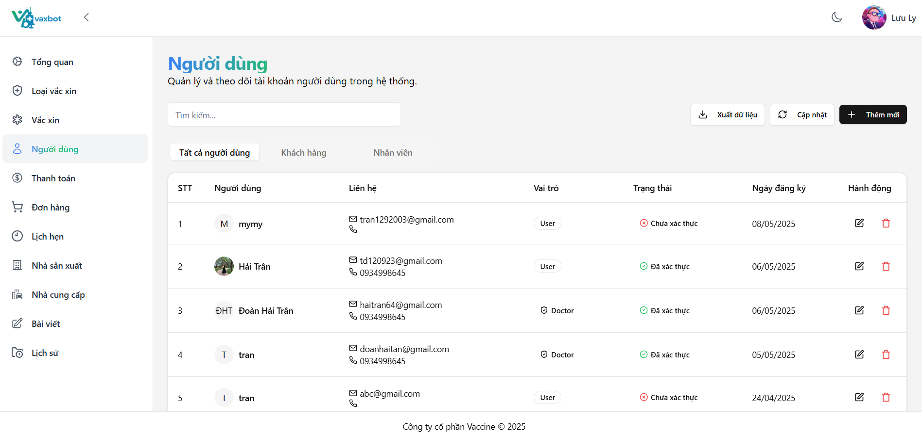

Test Case ID | Mô tả | Quy trình | Điều kiện tiên quyết | Kết quả mong đợi | Kết quả thực tế | Kết quả |  |  | Kết quả |  |  | Chú thích
 |  |  |  |  |  | Vòng 1 |  |  | Vòng 2
 |  |  |  |  |  | Trạng thái | Ngày kiểm tra | Người kiểm tra | Trạng thái | Ngày kiểm tra | Người kiểm tra
GUI-QLND01 | [Tìm kiếm] Textbox |  |  | - Text color: black - Status: enable | - Text color: black - Status: enable | Pass | 09/04/2025 | Trân
GUI-QLLV02 | [Xuất dữ liệu] Button |  |  | - Text color: black - Status: enable | - Text color: black - Status: enable | Pass | 09/04/2025 | Trân
GUI-QLLV03 | [Cập nhật] Button |  |  | - Text color: black - Status: enable | - Text color: black - Status: enable | Pass | 09/04/2025 | Trân
GUI-QLLV04 | [Thêm mới] Button |  |  | - Text color: white - Status: enable | - Text color: white - Status: enable | Pass | 09/04/2025 | Trân
GUI-QLLV05 | [Tất cả người dùng] Button |  |  | - Text color: black - Status: enable | - Text color: black - Status: enable | Pass | 09/04/2025 | Trân
GUI-QLLV06 | [Khách hàng] Button |  |  | - Text color: black - Status: enable | - Text color: black - Status: enable | Pass | 09/04/2025 | Trân
GUI-QLLV07 | [Nhân viên] Button |  |  | - Text color: black - Status: enable | - Text color: black - Status: enable | Pass | 09/04/2025 | Trân
GUI-QLLV08 | [No] Text |  |  | - Text color: black - Status: enable | - Text color: black - Status: enable | Pass | 09/04/2025 | Trân
GUI-QLLV09 | [Người dùng] Text |  |  | - Text color: black - Status: enable | - Text color: black - Status: enable | Pass | 09/04/2025 | Trân
GUI-QLLV10 | [Liên hệ] Text |  |  | - Text color: black - Status: enable | - Text color: black - Status: enable | Pass | 09/04/2025 | Trân
GUI-QLLV11 | [Vai trò] Text |  |  | - Text color: black - Status: enable | - Text color: black - Status: enable | Pass | 09/04/2025 | Trân
GUI-QLLV12 | [Trạng thái] Text |  |  | - Text color: black - Status: enable | - Text color: black - Status: enable | Pass | 09/04/2025 | Trân
GUI-QLLV13 | [Ngày đăng ký] Text |  |  | - Text color: black - Status: enable | - Text color: black - Status: enable | Pass | 09/04/2025 | Trân
GUI-QLLV14 | [Lần đăng nhập cuối] Text |  |  | - Text color: black - Status: enable | - Text color: black - Status: enable | Pass | 09/04/2025 | Trân
GUI-QLLV15 | [Chỉnh sửa] Button |  |  | - Label: black - Status: enable | - Label: black - Status: enable | Pass | 09/04/2025 | Trân
GUI-QLLV16 | [Xóa] Button |  |  | - Label: red - Status: enable | - Label: red - Status: enable | Pass | 09/04/2025 | Trân
GUI-QLLV17 | [Trang trước] Button |  |  | - Text color: black - Status: enable | - Text color: black - Status: enable | Pass | 09/04/2025 | Trân
GUI-QLLV18 | [Trang sau] Button |  |  | - Text color: black - Status: enable | - Text color: black - Status: enable | Pass | 09/04/2025 | Trân
FUNCTION_SHOW Quản lý người dùng
FUNC-QLND01 | Tìm kiếm bằng tên người dùng | 1. Đăng nhập vào tài khoản Admin/ nhân viên 2. Vào Dashboard và vào mục Quản lý người dùng 3. Vào mục tìm kiếm 4. Nhập tìm kiếm : Trân | Đăng nhập vào tài khoản admin / nhân viên | Xuất hiện người dùng có tên Trân | Xuất hiện người dùng có tên Trân | Pass | 09/04/2025 | Trân
FUNC-QLND02 | Tìm kiếm bằng Email | 1. Đăng nhập vào tài khoản Admin/ nhân viên 2. Vào Dashboard và vào mục Quản lý người dùng 3. Vào mục tìm kiếm 4. Nhập tìm kiếm : doanhaitran64@gmail.com | Đăng nhập vào tài khoản admin / nhân viên | Xuất hiện người dùng có Email doanhaitran64@gmail.com | Xuất hiện người dùng có Email doanhaitran64@gmail.com | Pass | 09/04/2025 | Trân
FUNC-QLND03 | Kiểm tra xuất file Excel | 1. Đăng nhập vào tài khoản Admin/ nhân viên 2. Vào Dashboard và vào mục Quản lý người dùng 3. Nhấn vào button "Xuất Excel" | Đăng nhập vào tài khoản admin / nhân viên | Xuất thành công | Xuất thành công | Pass | 09/04/2025 | Trân
FUNC-QLND04 | Kiểm tra dữ liệu ở file Excel | 1. Đăng nhập vào tài khoản Admin/ nhân viên 2. Vào Dashboard và vào mục Quản lý người dùng 3. Nhấn vào button "Xuất Excel" 4. Mở file Excel | Đăng nhập vào tài khoản admin / nhân viên | Dữ liệu hiển thị đúng vị trí và đồng bộ với website | Dữ liệu hiển thị đúng vị trí và đồng bộ với website | Pass | 09/04/2025 | Trân
FUNC-QLND05 | Kiểm tra lọc tất cả người dùng | 1. Đăng nhập vào tài khoản Admin/ nhân viên 2. Vào Dashboard và vào mục Quản lý người dùng 3. Nhấn vào button "Tất cả người dùng" | Đăng nhập vào tài khoản admin / nhân viên | Xuất hiện tất cả người dùng | Xuất hiện tất cả người dùng | Pass | 09/04/2025 | Trân
FUNC-QLND06 | Kiểm tra lọc bệnh nhân | 1. Đăng nhập vào tài khoản Admin/ nhân viên 2. Vào Dashboard và vào mục Quản lý người dùng 3. Nhấn vào button "Bệnh nhân" | Đăng nhập vào tài khoản admin / nhân viên | Xuất hiện tất cả bệnh nhân | Xuất hiện tất cả bệnh nhân | Pass | 09/04/2025 | Trân
FUNC-QLND07 | Kiểm tra lọc nhân viên | 1. Đăng nhập vào tài khoản Admin/ nhân viên 2. Vào Dashboard và vào mục Quản lý người dùng 3. Nhấn vào button "Nhân viên" | Đăng nhập vào tài khoản admin / nhân viên | Xuất hiện tất cả nhân viên | Xuất hiện tất cả nhân viên | Pass | 09/04/2025 | Trân
FUNC-QLND07 | Chỉnh sửa role người dùng thành Admin | 1. Đăng nhập vào tài khoản Admin 2. Vào Dashboard và vào mục Quản lý người dùng 3. Nhấn vào icon chỉnh sửa 4. Hiện chỉnh role người dùng thành Admin | Đăng nhập vào tài khoản admin | Thông báo chỉnh sửa role thành công | Chỉnh được role nhưng tải lại mới cập nhật lên giao diện quản lý người dùng | Fail | 09/04/2025 | Trân | Pass | 11/04/2025 | Trân
FUNC-QLND07 | Chỉnh sửa role người dùng thành Doctor | 1. Đăng nhập vào tài khoản Admin 2. Vào Dashboard và vào mục Quản lý người dùng 3. Nhấn vào icon chỉnh sửa 4. Hiện chỉnh role người dùng thành Doctor | Đăng nhập vào tài khoản admin | Thông báo chỉnh sửa role thành công | Chỉnh được role nhưng tải lại mới cập nhật lên giao diện quản lý người dùng | Fail | 09/04/2025 | Trân | Pass | 11/04/2025 | Trân
...

Đăng ký
Project Name | Xây dựng Vaxbot - Website đặt lịch nhắc nhở tự động và chatbot AI tư vấn
Module Code | Đăng ký
 | Hoàn thành | Lỗi | Chưa kiểm tra | Bị chặn | Tổng lần kiểm tra
Round 1 | 21 | 5 | 0 | 0 | 26
Round 2 | 26 | 0 | 0 | 0 | 5

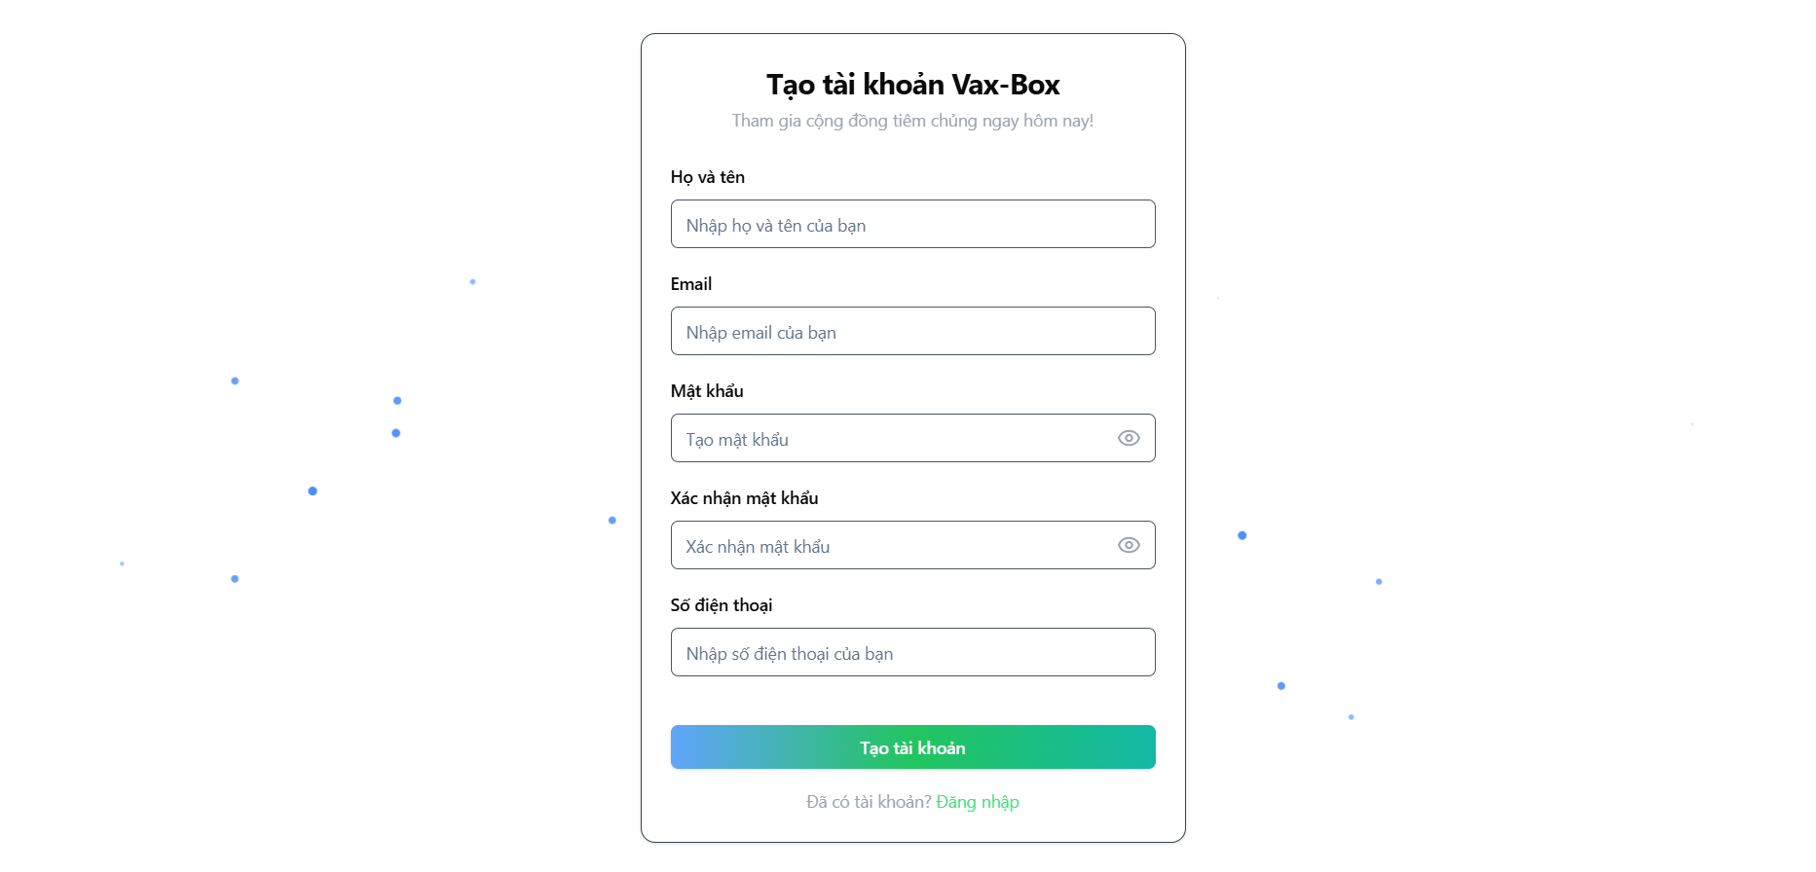

Test Case ID | Mô tả | Quy trình | Điều kiện tiên quyết | Kết quả mong đợi | Kết quả thực tế | Kết quả |  |  | Kết quả
 |  |  |  |  |  | Vòng 1 |  |  | Vòng 2
 |  |  |  |  |  | Trạng thái | Ngày kiểm tra | Người kiểm tra | Trạng thái | Ngày kiểm tra | Người kiểm tra
GUI_SHOW Đăng ký
GUI-DK01 | [Họ và tên] Textbox |  |  | - Text color: black - Status: enable | - Text color: black - Status: enable | Pass | 12/04/2025 | Trân
GUI-DK02 | [Email] Textbox |  |  | - Text color: black - Status: enable | - Text color: black - Status: enable | Pass | 12/04/2025 | Trân
GUI-DK03 | [Mật khẩu] Textbox |  |  | - Text color: black - Status: enable | - Text color: black - Status: enable | Pass | 12/04/2025 | Trân
GUI-DK04 | [Xác nhận mật khẩu] Textbox |  |  | - Text color: black - Status: enable | - Text color: black - Status: enable | Pass | 12/04/2025 | Trân
GUI-DK05 | [Số điện thoại] Textbox |  |  | - Text color: black - Status: enable | - Text color: black - Status: enable | Pass | 12/04/2025 | Trân
...

Đăng nhập
Project Name | Xây dựng Vaxbot - Website đặt lịch nhắc nhở tự động và chatbot AI tư vấn
Module Code | Đăng nhập
 | Hoàn thành | Lỗi | Chưa kiểm tra | Bị chặn | Tổng lần kiểm tra
Round 1 | 10 | 4 | 0 | 0 | 14
Round 2 | 14 | 0 | 0 | 0 | 4

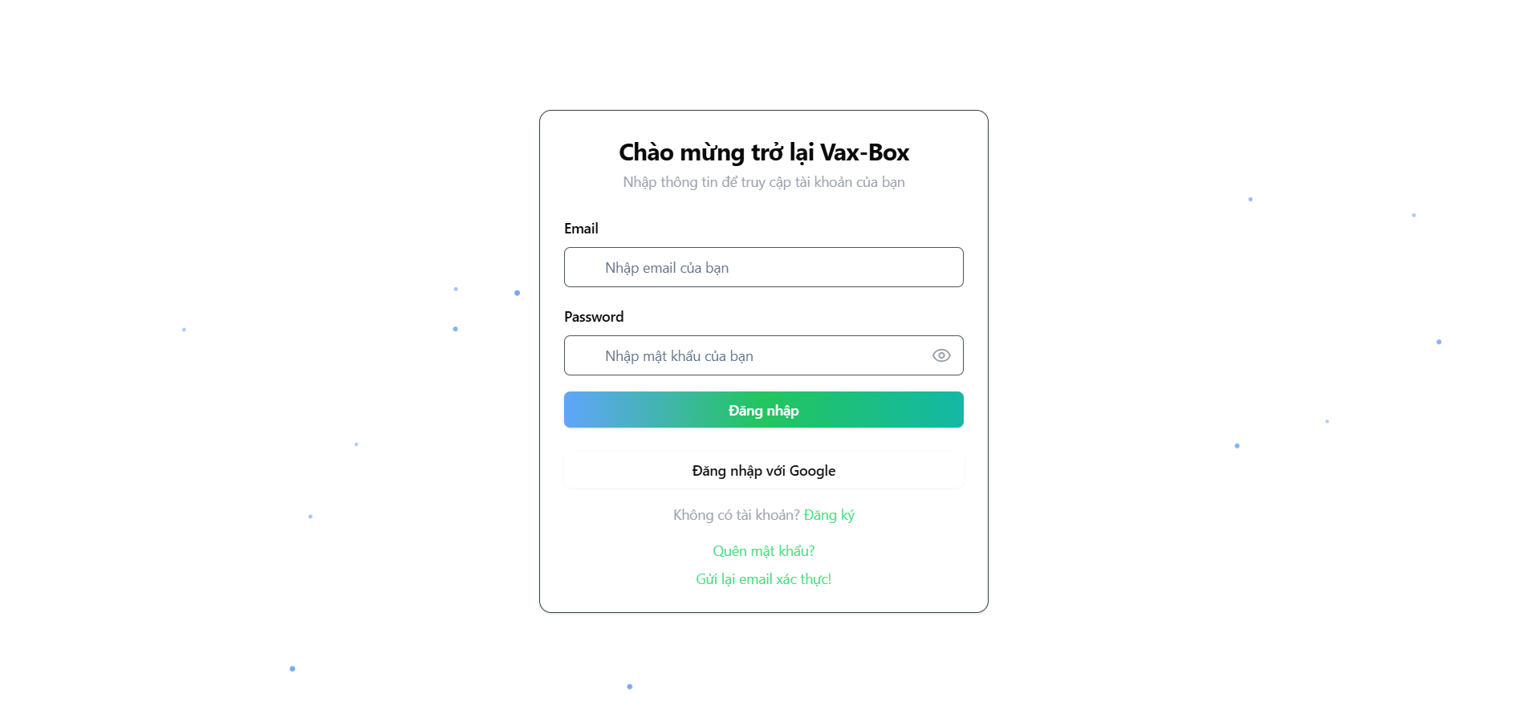

Test Case ID | Mô tả | Quy trình | Điều kiện tiên quyết | Kết quả mong đợi | Kết quả thực tế | Kết quả |  |  | Kết quả
 |  |  |  |  |  | Vòng 1 |  |  | Vòng 2
 |  |  |  |  |  | Trạng thái | Ngày kiểm tra | Người kiểm tra | Trạng thái | Ngày kiểm tra | Người kiểm tra
GUI-DN01 | [Email] Textbox |  |  | - Text color: black - Status: enable | - Text color: black - Status: enable | Pass | 14/04/2025 | Trân
GUI-DN02 | [Mật khẩu] Textbox |  |  | - Text color: black - Status: enable | - Text color: black - Status: enable | Pass | 14/04/2025 | Trân
GUI-DN03 | [Đăng nhập] Button |  |  | - Text color: white - Status: enable | - Text color: white - Status: enable | Pass | 14/04/2025 | Trân
GUI-DN04 | [Đăng nhập bằng Google] Button |  |  | - Text color: black - Status: enable | - Text color: black - Status: enable | Pass | 14/04/2025 | Trân
GUI-DN05 | [Đăng ký] Link button |  |  | - Text color: green - Status: enable | - Text color: green - Status: enable | Pass | 14/04/2025 | Trân
GUI-DN06 | [Quên mật khẩu] Link button |  |  | - Text color: green - Status: enable | - Text color: green - Status: enable | Pass | 14/04/2025 | Trân
...

Trang chủ
Project Name | Xây dựng Vaxbot - Website đặt lịch nhắc nhở tự động và chatbot AI tư vấn
Module Code | Trang chủ
 | Hoàn thành | Lỗi | Chưa kiểm tra | Bị chặn | Tổng lần kiểm tra
Round 1 | 22 | 0 | 0 | 0 | 22
Round 2 | 0 | 0 | 0 | 0 | 0

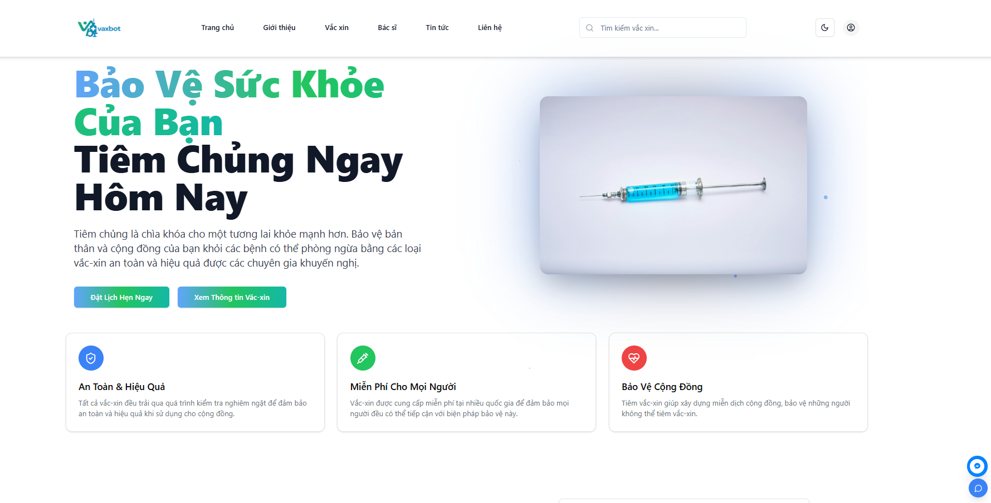

Test Case ID | Mô tả | Quy trình | Điều kiện tiên quyết | Kết quả mong đợi | Kết quả thực tế | Kết quả |  |  | Kết quả
 |  |  |  |  |  | Vòng 1 |  |  | Vòng 2
 |  |  |  |  |  | Trạng thái | Ngày kiểm tra | Người kiểm tra | Trạng thái | Ngày kiểm tra
GUI_SHOW Trang chủ
GUI-TC01 | [Tìm kiếm] Textbox |  |  | - Text color:black - Status: enable | - Text color:black - Status: enable | Pass | 2025-03-04 | Ly
GUI-TC02 | [Đặt lịch hẹn ngay] Button |  |  | - Text color: white - Status: enable | - Text color: white - Status: enable | Pass | 2025-03-04 | Ly
GUI-TC03 | [Xem thông tin Văc-xin] Button |  |  | - Text color: white - Status: enable | - Text color: white - Status: enable | Pass | 2025-03-04 | Ly
GUI-TC04 | [Tìm hiểu thêm] Button |  |  | - Text color: white - Status: enable | - Text color: white - Status: enable | Pass | 2025-03-04 | Ly
GUI-TC05 | [Họ và tên] Textbox |  |  | - Text color:black - Status: enable | - Text color:black - Status: enable | Pass | 2025-03-04 | Ly
GUI-TC06 | [Email] Textbox |  |  | - Text color:black - Status: enable | - Text color:black - Status: enable | Pass | 2025-03-04 | Ly
...

Xem thông tin vaccine
Project Name | Xây dựng Vaxbot - Website đặt lịch nhắc nhở tự động và chatbot AI tư vấn
Module Code | Xem thông tin vaccine
 | Hoàn thành | Lỗi | Chưa kiểm tra | Bị chặn | Tổng lần kiểm tra
Round 1 | 13 | 0 | 0 | 0 | 13
Round 2 | 0 | 0 | 0 | 0 | 0

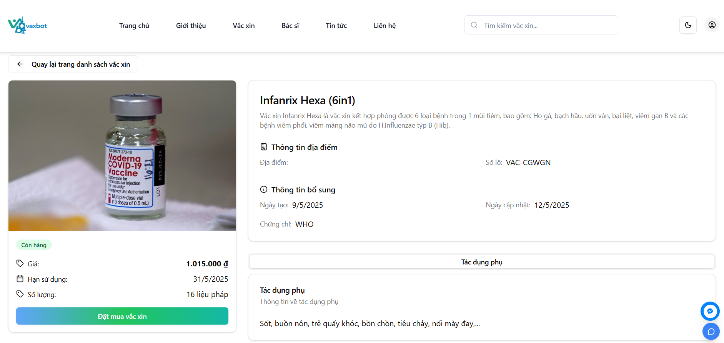

Test Case ID | Mô tả | Quy trình | Điều kiện tiên quyết | Kết quả mong đợi | Kết quả thực tế | Kết quả |  |  | Kết quả
 |  |  |  |  |  | Vòng 1 |  |  | Vòng 2
 |  |  |  |  |  | Trạng thái | Ngày kiểm tra | Người kiểm tra | Trạng thái | Ngày kiểm tra
GUI_SHOW Xem thông tin vaccine
GUI-XTTV01 | [Giá] Text |  |  | - Text color: black - Status: enable | - Text color: black - Status: enable | Pass | 2025-03-04 | Trân
GUI-XTTV02 | [Hạn sử dụng] Text |  |  | - Text color: black - Status: enable | - Text color: black - Status: enable | Pass | 2025-03-04 | Trân
GUI-XTTV03 | [Số lượng] Text |  |  | - Text color: black - Status: enable | - Text color: black - Status: enable | Pass | 2025-03-04 | Trân
GUI-XTTV04 | [Đặt mua vắc xin] Button |  |  | - Text color: white - Status: enable | - Text color: white - Status: enable | Pass | 2025-03-04 | Trân
GUI-XTTV05 | [Địa điểm] Text |  |  | - Text color: black - Status: enable | - Text color: black - Status: enable | Pass | 2025-03-04 | Trân
GUI-XTTV06 | [Số lô] Text |  |  | - Text color: black - Status: enable | - Text color: black - Status: enable | Pass | 2025-03-04 | Trân
...

Xem thông tin trung tâm
Project Name | Xây dựng Vaxbot - Website đặt lịch nhắc nhở tự động và chatbot AI tư vấn
Module Code | Xem thông tin trung tâm
 | Hoàn thành | Lỗi | Chưa kiểm tra | Bị chặn | Tổng lần kiểm tra
Round 1 | 3 | 0 | 0 | 0 | 3
Round 2 | 0 | 0 | 0 | 0 | 0

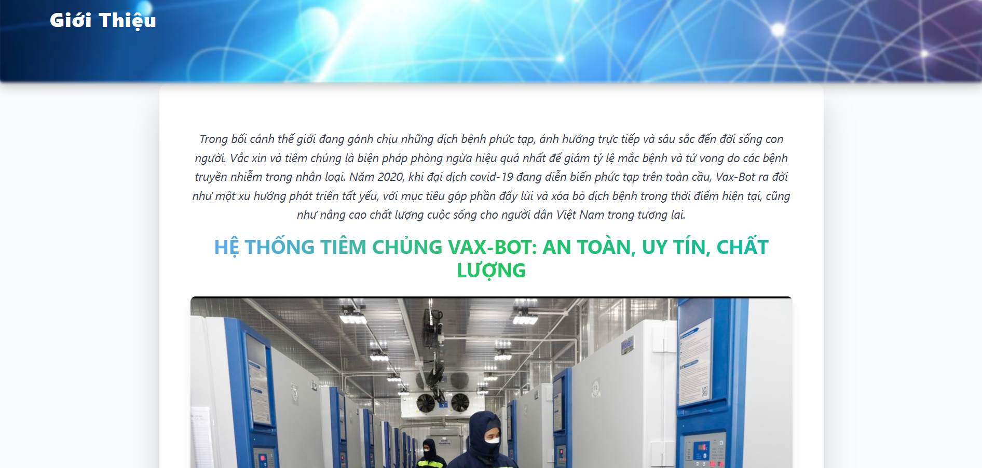

Test Case ID | Mô tả | Quy trình | Điều kiện tiên quyết | Kết quả mong đợi | Kết quả thực tế | Kết quả |  |  | Kết quả
 |  |  |  |  |  | Vòng 1 |  |  | Vòng 2
 |  |  |  |  |  | Trạng thái | Ngày kiểm tra | Người kiểm tra | Trạng thái | Ngày kiểm tra
GUI_SHOW Xem thông tin trung tâm
GUI-XTTTT01 | [Thông tin trung tâm] Text |  |  | - Text color: black - Status: enable | - Text color: black - Status: enable | Pass | 2025-03-04 | Trân
GUI-XTTTT02 | [Ảnh] Image |  |  | - Status: enable | - Status: enable | Pass | 2025-03-04 | Trân
FUNCTION_SHOW Xem thông tin trung tâm
FUNC-XTTTC01 | Xem thông tin trung tâm | 1. Vào trang chủ 2. Nhấn vào button "Tìm hiểu thêm" | Vào trang chủ | Hiện thị thông tin trung tâm | Hiện thị thông tin trung tâm | Pass | 2025-03-04 | Trân

